サイトマップ構造図
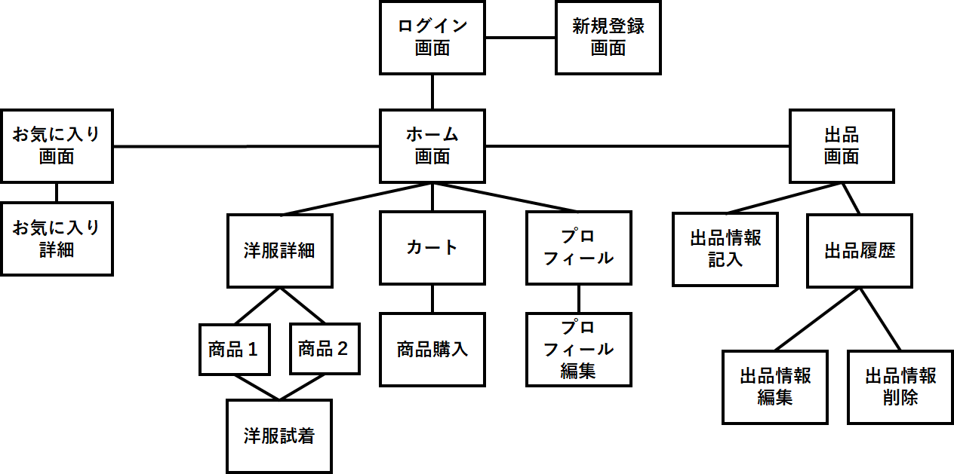
サイトマップ構造図
共通情報 | システム名 | しちゃっく | 作成者 | 全員
 | 工程名 | システム設計 | 作成日付 | 2022-10-05
 | ドキュメント名 | しちゃっく 画面設計書 | バージョン
書誌情報 | 書誌名称 | しちゃっく 画面レイアウト | 更新者
 | 概要 | しちゃっくのサイトマップ構成図 | 更新日付

画面遷移図
画面遷移図
共通情報 | システム名 | しちゃっく | 作成者 | 全員
 | 工程名 | システム設計 | 作成日付 | 2022-10-12
 | ドキュメント名 | しちゃっく 画面設計書 | バージョン | var.1.0
書誌情報 | 書誌名称 | しちゃっく 画面レイアウト | 更新者
 | 概要 | しちゃっくの画面遷移図 | 更新日付
G2-1:
タイムライン画面
G2-2-1:
服画詳細面
[試着]
G2-2-2:
試着画面
[完了表示]

[戻る]
G2-3-1:
カート画面
G2_3_2_1:
支払入力画面
[確認]
G2_3_2_2:
支払い確認画
[完了]
G2_3_2_3:
購入確定画面
[ログイン]

[戻る]
[戻る]
[戻る]
G1-1:
ログイン画面
G2-1:
ホーム画面
プロフィール表示
G2-4-1:
プロフィール画面
[変更画面へ]
G2-4-2:
プロフィール変更画面

[戻る]
[戻る]
[出品]
[戻る]
[新規登録画面へ]
[登録]
G3-2-1:
商品登録画面
[確認]
G3-2-2:
商品登録確認画面
[完了]
G3-2-3:
商品登録完了画面
[ログイン画面へ]
G1-2:
新規登録
G3-1:
商品出品画面
[戻る]
 |  |  | ＊一番最後の画面から トップ画面に戻るボタンは 省略しています
[戻る]
[戻る]
[履歴]
G3-3-1:
登録履歴画面
[編集]
G3-3-2-1:
登録商品編集画面
[完了]
G3-3-2-2:
編集完了画面
[戻る]

[戻る]
[取り消し]
[戻る]
[戻る]
[戻る]
G3-3-3-1:
登録商品取り消し画面
G3-3-3-2:
取り消し確認画面
G3-3-3-3:
取り消し完了画面
[確認]
[完了]
[お気に入り]

[戻る]
[戻る]
G4-1:
お気に入り画面
G4-2-1:
お気に入り詳細
画面
G4-2-2:
支払入力画面
G4-2-2:
支払い確認画
G4-2-2:
購入確定画面

[戻る]

[戻る]
[戻る]
[戻る]
G4-2-2:
お気に入り洋服試着画面
[戻る]

1-1(ログイン)
画面レイアウト定義
共通情報 |  | システム名 | しちゃっく |  |  |  |  |  |  |  |  |  |  |  |  | 作成者 | 野中流斗
 |  | 工程名 | システム設計 |  |  |  |  |  |  |  |  |  |  |  |  | 作成日付 | 2022-10-05
 |  | ドキュメント名 | しちゃっく 画面設計書 |  |  |  |  |  |  |  |  |  |  |  |  | バージョン | var.1.0
書誌情報 |  | 書誌名 | しちゃっく 画面レイアウト |  |  |  |  |  |  |  |  |  |  |  |  | 更新者
 |  | 画面ID | G-1-1 |  | 画面の名称 |  | ログイン画面 |  |  |  |  |  |  |  |  | 更新日付
 |  | 概要 | アカウントを持ってる人がサイトにログインするための画面
レイアウト図 |  |  |  |  |  |  |  |  |  |  |  | 操作手順
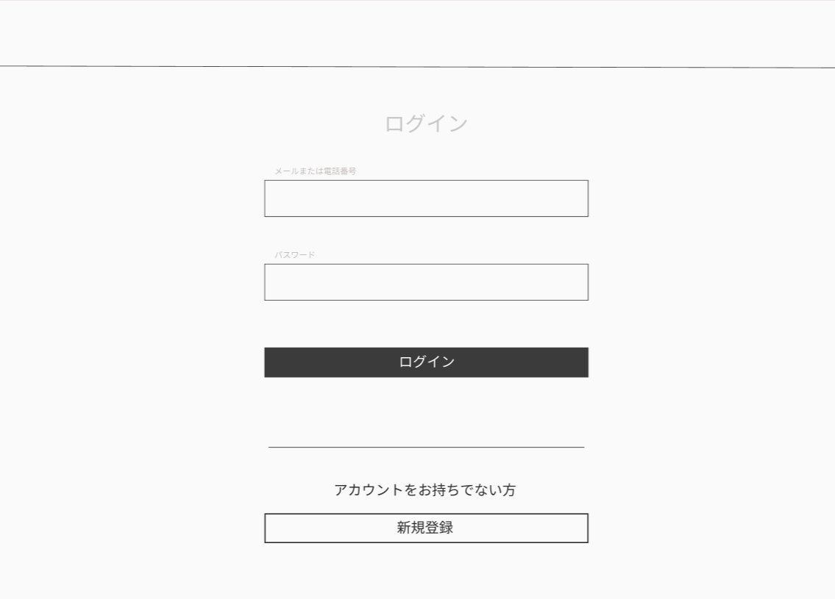

①

②
 |  |  |  |  |  |  |  |  |  |  |  |  | ①アカウントのメールアドレスを入力する
 |  |  |  |  |  |  |  |  |  |  |  |  | ②アカウントのパスワードを入力する
 |  |  |  |  |  |  |  |  |  |  |  |  | ③ログインを確定する
 |  |  |  |  |  |  |  |  |  |  |  |  | ④アカウントを持ってなければ新規登録画面に移動する
③

④

使用する部品
識別ID | ラベル |  | 入力／表示 | 部品の種類 |  | 表示桁数 | 入力桁数 | データ型 | 文字種 | 初期表示 | 設定元 |  | 設定先 |  | 説明
① | メールアドレス入力 |  | 入力 | テキストボックス |  | ー | ー | ー | ー | ー | ー | ー | ー | ー | メールアドレスを入力するテキストボックス
② | パスワード入力 |  | 入力 | テキストボックス |  | ー | ー | ー | ー | ー | ー | ー | ー | ー | パスワードを入力するテキストボックス
③ | ログイン |  |  | ボタン |  | ー | ー | ー | ー | ー | ー | ー | ー | ー | ログインを確定するボタン
④ | 新規登録 |  |  | ボタン |  | ー | ー | ー | ー | ー | ー | ー | ー | ー | 新規登録画面へ移動するボタン

1-2(新規登録)
画面レイアウト定義
共通情報 |  | システム名 | しちゃっく |  |  |  |  |  |  |  |  |  |  |  |  | 作成者 | 野中流斗
 |  | 工程名 | システム設計 |  |  |  |  |  |  |  |  |  |  |  |  | 作成日付 | 2022-10-11
 |  | ドキュメント名 | しちゃっく 画面設計書 |  |  |  |  |  |  |  |  |  |  |  |  | バージョン | var.1.0
書誌情報 |  | 書誌名 | しちゃっく 画面レイアウト |  |  |  |  |  |  |  |  |  |  |  |  | 更新者
 |  | 画面ID | G-1-2 |  | 画面の名称 |  | 新規登録画面 |  |  |  |  |  |  |  |  | 更新日付
 |  | 概要 | アカウントを作成する為の画面
レイアウト図 |  |  |  |  |  |  |  |  |  |  |  | 操作手順
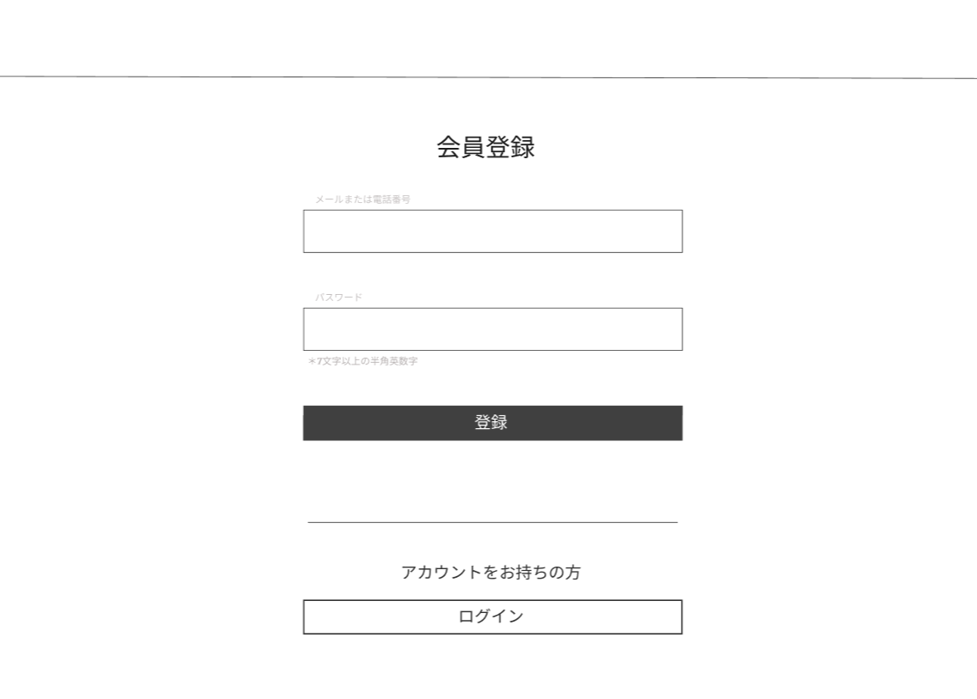

①

②
 |  |  |  |  |  |  |  |  |  |  |  |  |  | ①登録するメールアドレスを入力する
 |  |  |  |  |  |  |  |  |  |  |  |  |  | ②登録するパスワードを入力する
 |  |  |  |  |  |  |  |  |  |  |  |  |  | ③登録を確定する
 |  |  |  |  |  |  |  |  |  |  |  |  |  | ④アカウント持っていたらログイン画面に移動する

③

④

使用する部品
識別ID | ラベル |  | 入力／表示 | 部品の種類 |  | 表示桁数 | 入力桁数 | データ型 | 文字種 | 初期表示 | 設定元 |  | 設定先 |  | 説明
① | メールアドレス入力 |  |  | テキストボックス |  | ー | ー | ー | ー | ー | ー | ー | ー | ー | メールアドレスを入力するテキストボックス
② | パスワード入力 |  |  | テキストボックス |  | ー | ー | ー | ー | ー | ー | ー | ー | ー | パスワードを入力するテキストボックス
③ | 登録 |  |  | ボタン |  | ー | ー | ー | ー | ー | ー | ー | ー | ー | 新規登録を確定するボタン
④ | ログイン |  |  | ボタン |  | ー | ー | ー | ー | ー | ー | ー | ー | ー | ログイン画面に移動するボタン

2-1(ホーム)
画面レイアウト定義
共通情報 |  | システム名 | しちゃっく |  |  |  |  |  |  |  |  |  |  |  |  | 作成者 | 明石
 |  | 工程名 | システム設計 |  |  |  |  |  |  |  |  |  |  |  |  | 作成日付 | 2022-10-07
 |  | ドキュメント名 | しちゃっく 画面設計書 |  |  |  |  |  |  |  |  |  |  |  |  | バージョン | 1.0
書誌情報 |  | 書誌名 | しちゃっく 画面レイアウト |  |  |  |  |  |  |  |  |  |  |  |  | 更新者
 |  | 画面ID | G2-1 |  | 画面の名称 |  | ホーム画面 |  |  |  |  |  |  |  |  | 更新日付
 |  | 概要 | しちゃっくのホーム画面。洋服を表示する画面。
⑥
レイアウト図 |  |  |  |  |  |  |  |  |  |  |  | 操作手順
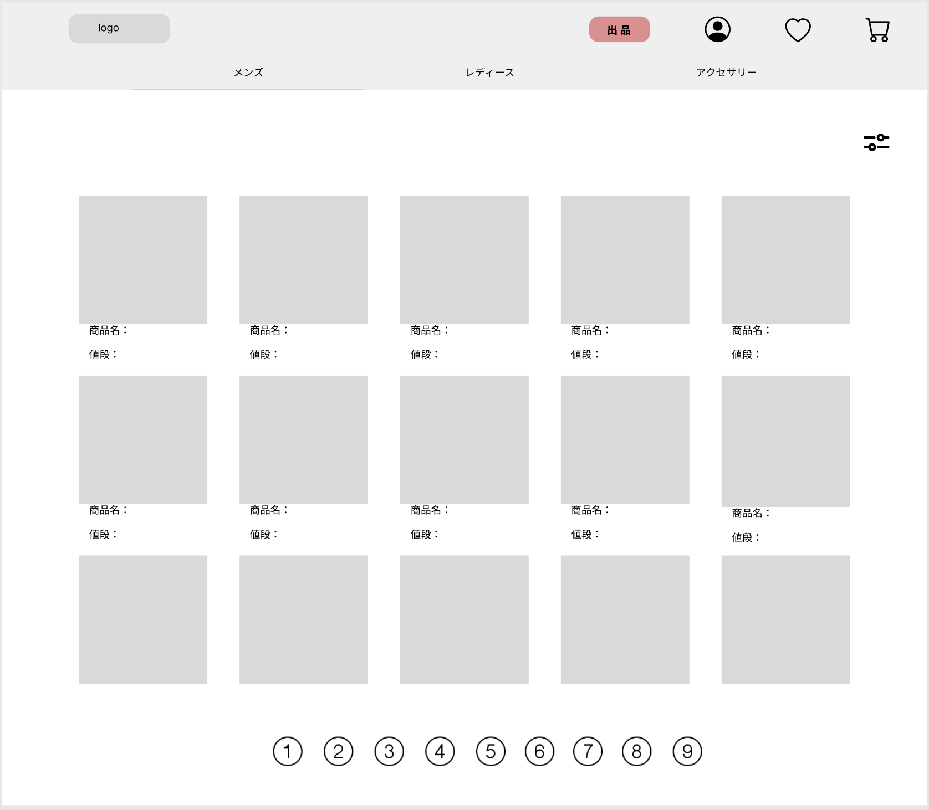

①
⑤
⑦
⑧
 |  |  |  |  |  |  |  |  |  |  |  | 1 | 購入の際には商品画像を押下し、商品詳細画面に遷移。
②
③
④
⑨

⑩

１２
11

１３

使用する部品
識別ID | ラベル |  | 入力／表示 | 部品の種類 |  | 表示桁数 | 入力桁数 | データ型 | 文字種 | 初期表示 | 設定元 |  | 設定先 |  | 説明
1 | ロゴマーク |  | 表示 | ボタン |  | - | - | - | - | - | - | - | - | - | 押下するとこのホーム画面に遷移。
2 | メンズ |  | 表示 | ボタン |  | 10 | - | - | - | - | - | - | - | - | 商品欄をメンズ服に切り替え
3 | レディース |  | 表示 | ボタン |  | 10 | - | - | - | - | - | - | - | - | 商品欄をレディース服に切り替え
4 | アクセサリー |  | 表示 | ボタン |  | 10 | - | - | - | - | - | - | - | - | 商品欄をアクセサリーに切り替え
5 | アカウントロゴ |  | 表示 | ボタン |  | - | - | - | - | - | - | - | - | - | プロフィール画面遷移
6 | 出品 |  | 表示 | ボタン |  | 10 | - | - | - | - | - | - | - | - | 出品画面に遷移
7 | ハートロゴ |  | 表示 | ボタン |  | - | - | - | - | - | - | - | - | - | お気に入り画面に遷移
8 | カートロゴ |  | 表示 | ボタン |  | - | - | - | - | - | - | - | - | - | カート画面に遷移
9 | 絞り込みロゴ |  | 表示 | ボタン |  | - | - | - | - | - | - | - | - | - | 絞り込み（値段：出品日：ボトムズトップズ）
10 | 値段 |  | 表示 | テキスト |  | 10 | - | - | - | - | - | - | - | - | 値段を表示
11 | 商品名 |  | 表示 | テキスト |  | 50 | - | - | - | - | - | - | - | - | 商品名を表示
12 | 商品画像 |  | 表示 | 画像 |  | - | - | - | - | - | - | - | - | - | 商品画像を表示
13 | 画面遷移（数字） |  | 表示 | ボタン |  | - | - | - | - | - | - | - | - | - | ページ遷移

2-2-1（洋服詳細）
画面レイアウト定義
共通情報 |  | システム名 | しちゃっく |  |  |  |  |  |  |  |  |  |  |  |  | 作成者 | 明石
 |  | 工程名 | システム設計 |  |  |  |  |  |  |  |  |  |  |  |  | 作成日付 | 2022-10-07
 |  | ドキュメント名 | しちゃっく 画面設計書 |  |  |  |  |  |  |  |  |  |  |  |  | バージョン | 1.0
書誌情報 |  | 書誌名 | しちゃっく 画面レイアウト |  |  |  |  |  |  |  |  |  |  |  |  | 更新者
 |  | 画面ID | G2-2-1 |  | 画面の名称 |  | 商品詳細画面 |  |  |  |  |  |  |  |  | 更新日付
 |  | 概要 | 洋服の詳細を表示する画面
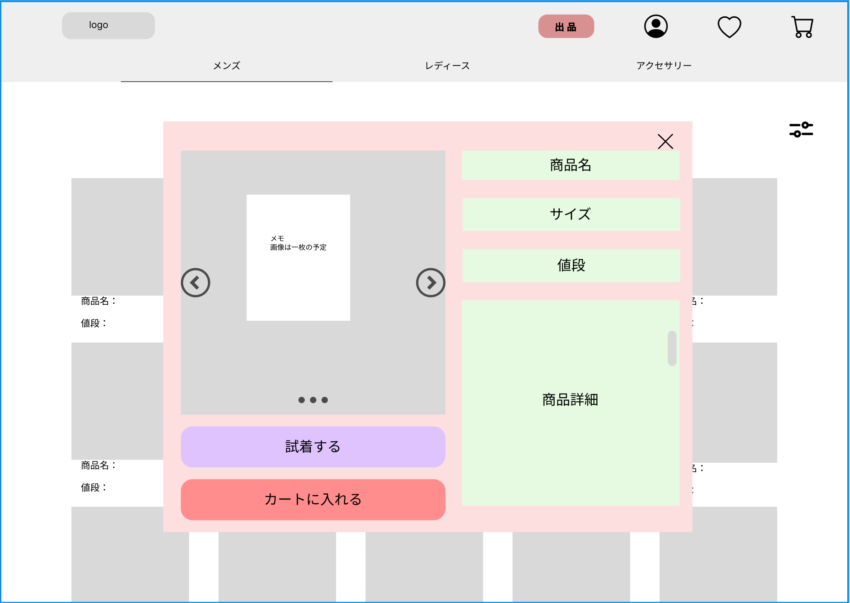
レイアウト図 |  |  |  |  |  |  |  |  |  |  |  | 操作手順

 |  |  |  |  |  |  |  |  |  |  |  | 1 | 商品詳細を確認後、試着画面に遷移するか、カートに追加
⑥
②
①

③

④

⑤

⑦

⑧
使用する部品
識別ID | ラベル |  | 入力／表示 | 部品の種類 |  | 表示桁数 | 入力桁数 | データ型 | 文字種 | 初期表示 | 設定元 |  | 設定先 |  | 説明
1 | ×ボタン |  | 表示 | ボタン |  | - | - | - | - | - | - | - | - | - | 詳細画面を閉じる
2 | 商品名 |  | 表示 | テキスト |  | - | - | - | - | - | - | - | - | - | 署品名を表示
3 | サイズ |  | 表示 | テキスト |  | - | - | - | - | - | - | - | - | - | サイズを表示
4 | 値段 |  | 表示 | テキスト |  | - | - | - | - | - | - | - | - | - | 値段を表示
5 | 商品詳細 |  | 表示 | テキスト |  | - | - | - | - | - | - | - | - | - | 商品詳細を表示
6 | 商品画像 |  | 表示 | 画像 |  | - | - | - | - | - | - | - | - | - | 商品画像を表示
7 | 試着するボタン |  | 表示 | ボタン |  | - | - | - | - | - | - | - | - | - | 試着画面に遷移
8 | カートに入れるボタン |  | 表示 | ボタン |  | - | - | - | - | - | - | - | - | - | カートに入れて、詳細画面を閉じる

2-2-2(試着)
画面レイアウト定義
共通情報 |  | システム名 | しちゃっく |  |  |  |  |  |  |  |  |  |  |  | 作成者 | 糸山
 |  | 工程名 | システム設計 |  |  |  |  |  |  |  |  |  |  |  | 作成日付 | 2022-10-05
 |  | ドキュメント名 | しちゃっく 画面設計書 |  |  |  |  |  |  |  |  |  |  |  | バージョン | var.1.0
書誌情報 |  | 書誌名 | しちゃっく 画面レイアウト |  |  |  |  |  |  |  |  |  |  |  | 更新者
 |  | 画面ID | G2-2-2 |  | 画面の名称 |  | 試着画面 |  |  |  |  |  |  |  | 更新日付
 |  | 概要 | お気に入りの商品を試着する画面
レイアウト図 |  |  |  |  |  |  |  |  |  |  |  | 操作手順
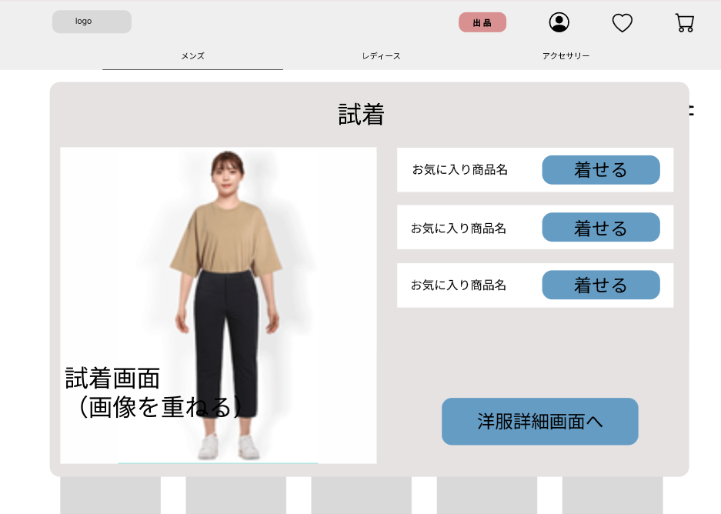

①
 |  |  |  |  |  |  |  |  |  |  |  |  | １．お気に入りの商品を着せるボタンをクリック
 |  |  |  |  |  |  |  |  |  |  |  |  | ２．お気に入りの商品を自分の画像に重ねて表示
 |  |  |  |  |  |  |  |  |  |  |  |  | ３．洋服詳細画面(G2-2-1)へ遷移する

②

③

使用する部品
識別ID | ラベル |  | 入力／表示 | 部品の種類 |  | 表示桁数 | 入力桁数 | データ型 | 文字種 | 初期表示 | 設定元 |  | 設定先 | 説明
① | 着せる |  | - | ボタン |  | - | - | - | - | - | - |  | - | お気に入りの商品を試着するボタン
② | 試着 |  | 表示 | 画像 |  | - | - | - | - | - | - |  | - | 試着させた画像を表示
③ | 洋服詳細画面 |  | - | ボタン |  | - | - | - | - | - | - |  | - | 洋服詳細画面(G2-2-1)へ遷移する

2-3-1(カート)
画面レイアウト定義
共通情報 |  | システム名 | しちゃっく |  |  |  |  |  |  |  |  |  |  |  | 作成者 | 糸山加奈子
 |  | 工程名 | システム設計 |  |  |  |  |  |  |  |  |  |  |  | 作成日付 | 2022-10-12
 |  | ドキュメント名 | しちゃっく 画面設計書 |  |  |  |  |  |  |  |  |  |  |  | バージョン | var.1.0
書誌情報 |  | 書誌名 | しちゃっく 画面レイアウト |  |  |  |  |  |  |  |  |  |  |  | 更新者
 |  | 画面ID | G2-3-1 |  | 画面の名称 |  | カート画面 |  |  |  |  |  |  |  | 更新日付
 |  | 概要 | カートに入っている商品を表示する画面
レイアウト図 |  |  |  |  |  |  |  |  |  |  |  | 操作手順
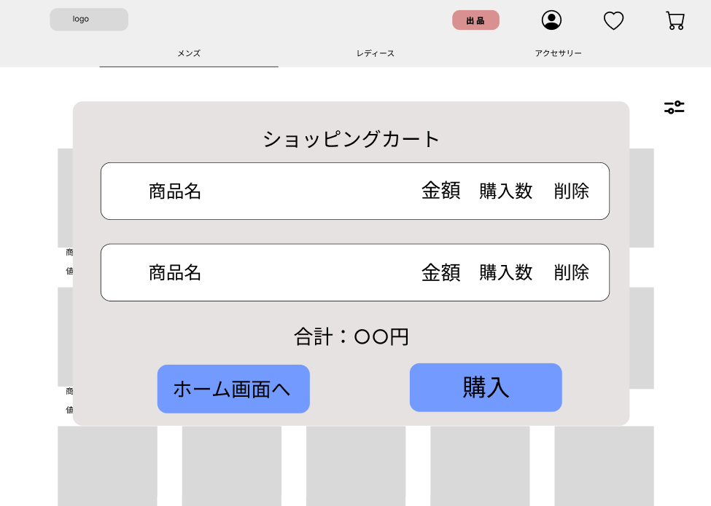

①
②
③
④
 |  |  |  |  |  |  |  |  |  |  |  |  | １．ショッピングカートに入っている商品名、金額、購入数を表示
 |  |  |  |  |  |  |  |  |  |  |  |  | ２．削除ボタンを押されると１件分の商品を削除する
 |  |  |  |  |  |  |  |  |  |  |  |  | ３．購入に変更がなければ購入ボタンを押下し
 |  |  |  |  |  |  |  |  |  |  |  |  | 支払い入力画面(G2-3-2-1)へ遷移する
 |  |  |  |  |  |  |  |  |  |  |  |  | ４．購入変更がある場合は、ホーム画面(G2-1)へ遷移する

⑤

⑦
⑥

使用する部品
識別ID | ラベル |  | 入力／表示 | 部品の種類 |  | 表示桁数 | 入力桁数 | データ型 | 文字種 | 初期表示 | 設定元 |  | 設定先 | 説明
① | 商品名 |  | 表示 | 文字列 |  | 200桁 | - | - | 全角 | - | - |  | - | 商品名を表示
② | 金額 |  | 表示 | 文字列 |  | 10桁 | - | - | 半角 | - | - |  | - | 金額を表示
③ | 購入数 |  | 表示 | 文字列 |  | 10桁 | - | - | 半角 | - | - |  | - | 購入数を表示
④ | 削除 |  | - | ボタン |  | - | - | - | - | - | - |  | - | ボタンを押すと商品名を削除する
⑤ | 合計金額 |  | 表示 | 文字列 |  | 10桁 | - | - | 全角 | - | - |  | - | 合計金額を表示
⑥ | ホーム画面へ |  | - | ボタン |  | - | - | - | - | - | - |  | - | ホーム画面へ遷移
⑦ | 購入 |  | - | ボタン |  | - | - | - | - | - | - |  | - | 支払入力画面へ遷移

2-3-2-1(支払入力)
画面レイアウト定義
共通情報 |  | システム名 | しちゃっく |  |  |  |  |  |  |  |  |  |  |  | 作成者 | 糸山加奈子
 |  | 工程名 | システム設計 |  |  |  |  |  |  |  |  |  |  |  | 作成日付 | 2022-10-12
 |  | ドキュメント名 | しちゃっく 画面設計書 |  |  |  |  |  |  |  |  |  |  |  | バージョン | var.1.0
書誌情報 |  | 書誌名 | しちゃっく 画面レイアウト |  |  |  |  |  |  |  |  |  |  |  | 更新者
 |  | 画面ID | G2-3-2-1 |  | 画面の名称 |  | 支払い入力画面 |  |  |  |  |  |  |  | 更新日付
 |  | 概要 | 支払い方法、配達日時、住所を入力する画面
レイアウト図 |  |  |  |  |  |  |  |  |  |  |  | 操作手順
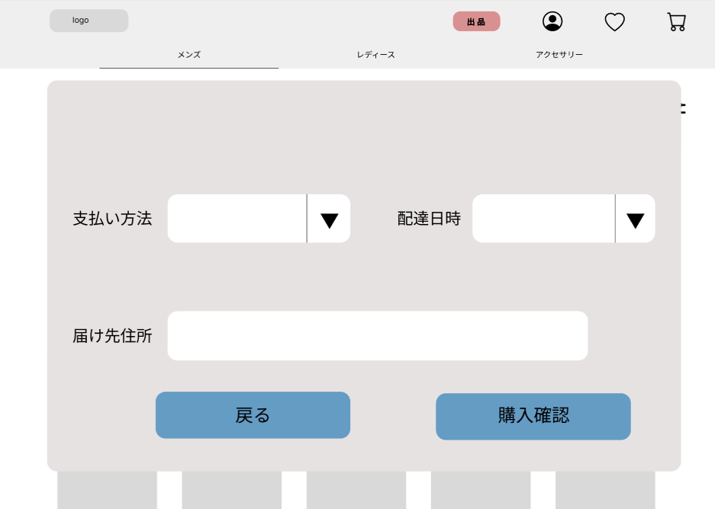

①
②
 |  |  |  |  |  |  |  |  |  |  |  |  | １．支払い方法をリストボックスから選択する
 |  |  |  |  |  |  |  |  |  |  |  |  | ２．配達日時をリストボックスから選択する
 |  |  |  |  |  |  |  |  |  |  |  |  | ３．届け先住所を入力する
 |  |  |  |  |  |  |  |  |  |  |  |  | ４．支払いを選択しない場合は、戻るボタンを押下し、
 |  |  |  |  |  |  |  |  |  |  |  |  | カート画面(G2-3-1)へ遷移する

③

④
⑤

使用する部品
識別ID | ラベル |  | 入力／表示 | 部品の種類 |  | 表示桁数 | 入力桁数 | データ型 | 文字種 | 初期表示 | 設定元 |  | 設定先 | 説明
① | 支払い方法 |  | 入力 | リストボックス |  | - | - | - | - | - | - |  | - | 支払い方法を入力
② | 配達日時 |  | 入力 | リストボックス |  | - | - | 日付型 | - | - | - |  | - | 配達日時をリストボックスから選択
③ | 届け先住所 |  | 入力 | 文字列 |  | - | 100桁 | - | 全角 | - | - |  | - | 届け先住所を入力
④ | 戻る |  | - | ボタン |  | - | - | - | - | - | - |  | - | カート画面(G2-3-1)へ遷移
⑤ | 購入確認 |  | - | ボタン |  | - | - | - | - | - | - |  | - | 支払い確認画面(G2-3-2-2)へ遷移

2-3-2-2(支払確認)
画面レイアウト定義
共通情報 |  | システム名 | しちゃっく |  |  |  |  |  |  |  |  |  |  |  | 作成者 | 糸山加奈子
 |  | 工程名 | システム設計 |  |  |  |  |  |  |  |  |  |  |  | 作成日付 | 2022-10-12
 |  | ドキュメント名 | しちゃっく 画面設計書 |  |  |  |  |  |  |  |  |  |  |  | バージョン | var.1.0
書誌情報 |  | 書誌名 | しちゃっく 画面レイアウト |  |  |  |  |  |  |  |  |  |  |  | 更新者
 |  | 画面ID | G2-3-2-2 |  | 画面の名称 |  | 支払い確認画面 |  |  |  |  |  |  |  | 更新日付
 |  | 概要 | 支払い方法を確認する画面
レイアウト図 |  |  |  |  |  |  |  |  |  |  |  | 操作手順
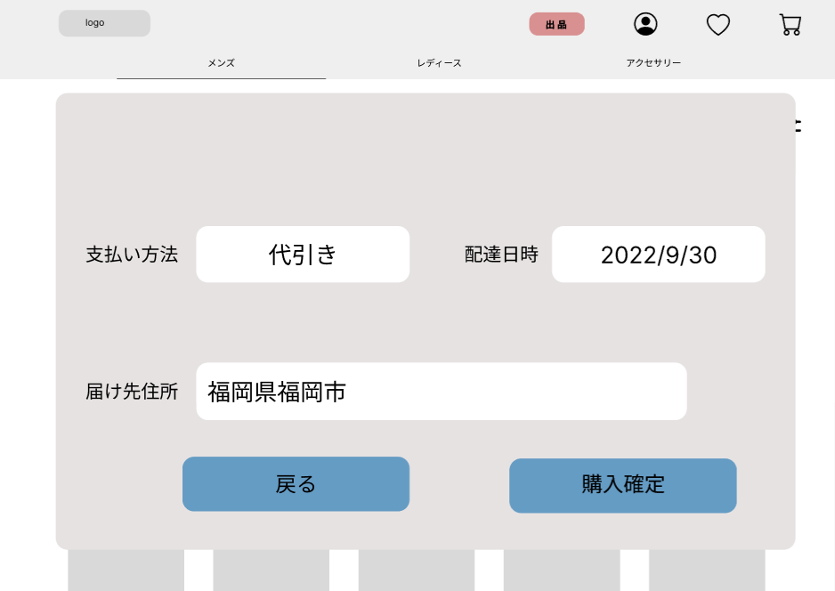

①
 |  |  |  |  |  |  |  |  |  |  |  |  | １．表示画面をみて、問題がないか確認する
②
 |  |  |  |  |  |  |  |  |  |  |  |  | １－１ 入力内容に変更がなければ購入確定ボタンを押下し、
 |  |  |  |  |  |  |  |  |  |  |  |  | 購入確定画面(G2-3-2-3)へ遷移する

 |  |  |  |  |  |  |  |  |  |  |  |  | １－２ 入力内容に変更がある場合、戻るボタンを押下し、
 |  |  |  |  |  |  |  |  |  |  |  |  | 支払い入力画面(G2-3-2-1)へ遷移する
③

④
⑤

使用する部品
識別ID | ラベル |  | 入力／表示 | 部品の種類 |  | 表示桁数 | 入力桁数 | データ型 | 文字種 | 初期表示 | 設定元 |  | 設定先 | 説明
① | 支払い方法 |  | 表示 | 文字列 |  | 20桁 | - | - | - | - | - |  | - | 支払い方法を表示
② | 配達日時 |  | 表示 | 文字列 |  | 20桁 | - | - | - | - | - |  | - | 配達日時を表示
③ | 届け先住所 |  | 表示 | 文字列 |  | 100桁 | - | - | - | - | - |  | - | 届け先住所を表示
④ | 戻る |  | - | ボタン |  | - | - | - | - | - | - |  | - | 支払い入力画面(G2-3-2-1)へ遷移
⑤ | 購入確定 |  | - | ボタン |  | - | - | - | - | - | - |  | - | 購入確定画面(G2-3-2-3)へ遷移

2-3-2-3(購入確定)
画面レイアウト定義
共通情報 |  | システム名 | しちゃっく |  |  |  |  |  |  |  |  |  |  |  | 作成者 | 糸山加奈子
 |  | 工程名 | システム設計 |  |  |  |  |  |  |  |  |  |  |  | 作成日付 | 2022-10-12
 |  | ドキュメント名 | しちゃっく 画面設計書 |  |  |  |  |  |  |  |  |  |  |  | バージョン | var.1.0
書誌情報 |  | 書誌名 | しちゃっく 画面レイアウト |  |  |  |  |  |  |  |  |  |  |  | 更新者
 |  | 画面ID | G2-3-2-3 |  | 画面の名称 |  | 購入確定画面 |  |  |  |  |  |  |  | 更新日付
 |  | 概要 | 購入の確定を表示する画面
レイアウト図 |  |  |  |  |  |  |  |  |  |  |  | 操作手順
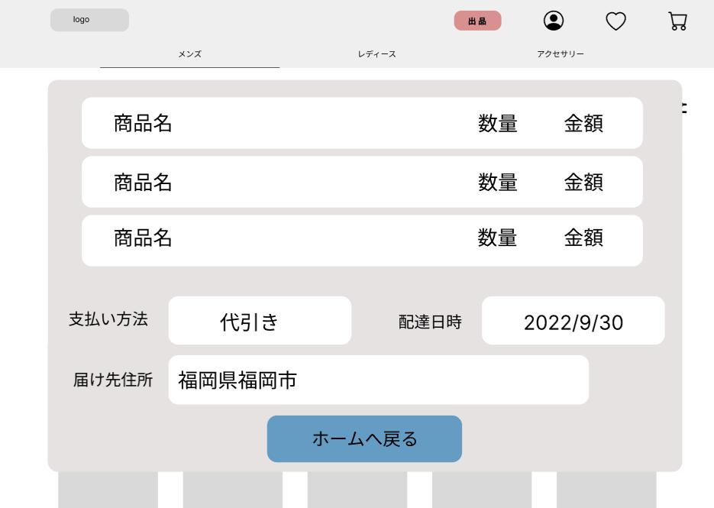

 |  |  |  |  |  |  |  |  |  |  |  |  | １．ホームへ戻るボタンを押下し、ホーム画面(G2-1)へ遷移する

①

使用する部品
識別ID | ラベル |  | 入力／表示 | 部品の種類 |  | 表示桁数 | 入力桁数 | データ型 | 文字種 | 初期表示 | 設定元 |  | 設定先 | 説明
① | ホームへ戻る |  | - | ボタン |  | - | - | - | - | - | - |  | - | ホーム画面(G2-1)へ遷移

2-4-1（プロフィール）
画面レイアウト定義
共通情報 |  | システム名 | しちゃっく |  |  |  |  |  |  |  |  |  |  |  |  | 作成者 | 馬場琳太良
 |  | 工程名 | システム設計 |  |  |  |  |  |  |  |  |  |  |  |  | 作成日付 | ２０２２・１０・１２
 |  | ドキュメント名 | しちゃっく 画面設計書 |  |  |  |  |  |  |  |  |  |  |  |  | バージョン | var1.0
書誌情報 |  | 書誌名 | しちゃっく 画面レイアウト |  |  |  |  |  |  |  |  |  |  |  |  | 更新者
 |  | 画面ID | G2-4-1 |  | 画面の名称 |  | プロフィール画面 |  |  |  |  |  |  |  |  | 更新日付
 |  | 概要 | プロフィールを表示する画面
レイアウト図 |  |  |  |  |  |  |  |  |  |  |  | 操作手順

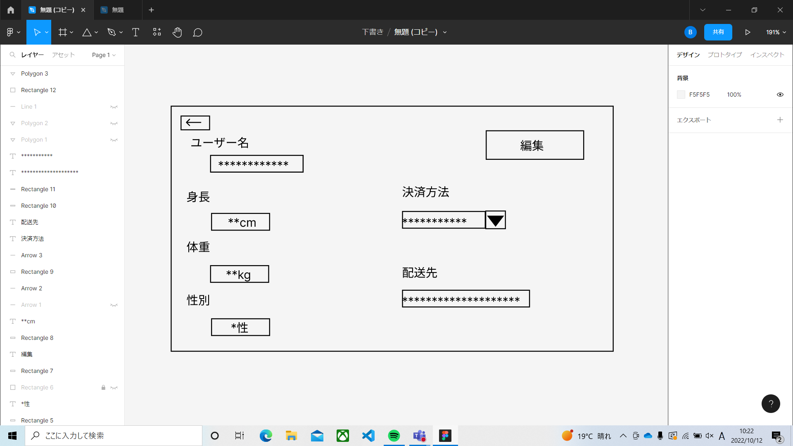
②
 |  |  |  |  |  |  |  |  |  |  |  | ① | ←ボタン | ・・・ | ホーム画面に戻る
 |  |  |  |  |  |  |  |  |  |  |  | ② | 編集ボタン | ・・・ | プロフィール編集画面に移動
①

使用する部品
識別ID | ラベル |  | 入力／表示 | 部品の種類 |  | 表示桁数 | 入力桁数 | データ型 | 文字種 | 初期表示 | 設定元 |  | 設定先 |  | 説明
① | ← |  | - | ボタン |  | - | - | - | - | - | - |  | - |  | ホーム画面に戻るボタン
② | 編集 |  | - | ボタン |  | - | - | - | - | - | - |  | - |  | プロフィール編集画面に移動するボタン

2-4-2（プロフィール編集）
画面レイアウト定義
共通情報 |  | システム名 | しちゃっく |  |  |  |  |  |  |  |  |  |  |  |  | 作成者 | 馬場琳太良
 |  | 工程名 | システム設計 |  |  |  |  |  |  |  |  |  |  |  |  | 作成日付 | ２０２２・１０・１２
 |  | ドキュメント名 | しちゃっく 画面設計書 |  |  |  |  |  |  |  |  |  |  |  |  | バージョン | var.1.0
書誌情報 |  | 書誌名 | しちゃっく 画面レイアウト |  |  |  |  |  |  |  |  |  |  |  |  | 更新者
 |  | 画面ID | G-2-4-2 |  | 画面の名称 |  | プロフィール編集画面 |  |  |  |  |  |  |  |  | 更新日付
 |  | 概要 | プロフィールを編集する画面
レイアウト図 |  |  |  |  |  |  |  |  |  |  |  | 操作手順
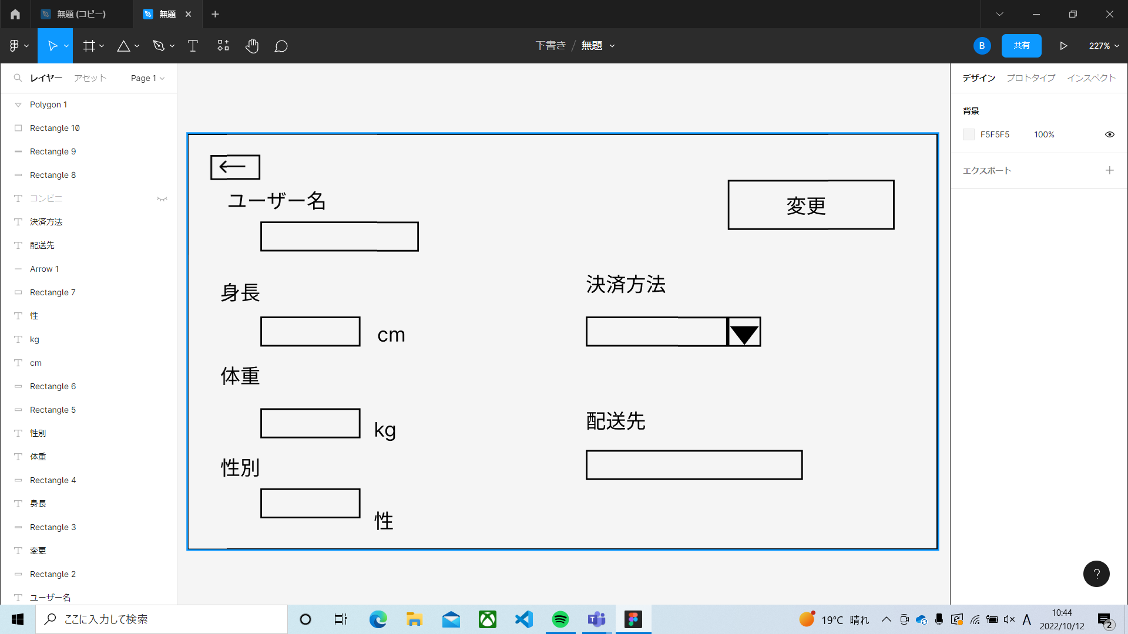
①
②
 |  |  |  |  |  |  |  |  |  |  |  | ① | ←ボタン | ・・・ | プロフィール画面に戻る
 |  |  |  |  |  |  |  |  |  |  |  | ② | 変更ボタン | ・・・ | プロフィール編集を確定するボタン
 |  |  |  |  |  |  |  |  |  |  |  | ③ | ユーザー | ・・・ | ユーザー名を入力する
 |  |  |  |  |  |  |  |  |  |  |  | ④ | 身長ボタン | ・・・ | 身長を入力する
 |  |  |  |  |  |  |  |  |  |  |  | ⑤ | 体重ボタン | ・・・ | 体重を入力する
③
 |  |  |  |  |  |  |  |  |  |  |  | ⑥ | 性別ボタン | ・・・ | 性別を入力する
 |  |  |  |  |  |  |  |  |  |  |  | ⑦ | 決済方法 | ・・・ | 決済方法を選択する
④
⑦
 |  |  |  |  |  |  |  |  |  |  |  | ⑧ | 配送先 | ・・・ | 配送先を入力する

⑤
⑧

⑥

使用する部品
識別ID | ラベル |  | 入力／表示 | 部品の種類 |  | 表示桁数 | 入力桁数 | データ型 | 文字種 | 初期表示 | 設定元 |  | 設定先 |  | 説明
① | ← |  | - | ボタン |  | - | - | - | - | - | - |  | - |  | プロフィール画面に戻るボタン
② | 変更 |  | - | ボタン |  | - | - | - | - | - | - |  | - |  | プロフィール編集を確定するボタン
③ | ユーザーボタン |  | 入力 | テキストボックス |  | - | - | - | - | - | - |  | - |  | ユーザー名を入力するテキストボックス
④ | 身長ボタン |  | 入力 | テキストボックス |  | - | - | - | - | - | - |  | - |  | 身長を入力するテキストボックス
⑤ | 体重ボタン |  | 入力 | テキストボックス |  | - | - | - | - | - | - |  | - |  | 体重を入力するテキストボックス
⑥ | 性別ボタン |  | 入力 | テキストボックス |  | - | - | - | - | - | - |  | - |  | 性別を入力するテキストボックス
⑦ | 決済方法ボタン |  | 入力 | リストボックス |  | - | - | - | - | - | - |  | - |  | 決済方法を選択するリストボックス
⑧ | 配送先ボタン |  | 入力 | テキストボックス |  | - | - | - | - | - | - |  | - |  | 配送先を入力するテキストボックス

3-1(商品出品)
画面レイアウト定義
共通情報 |  | システム名 | しちゃっく |  |  |  |  |  |  |  |  |  |  |  | 作成者 | 小山田、上田
 |  | 工程名 | システム設計 |  |  |  |  |  |  |  |  |  |  |  | 作成日付 | 2022-10-01
 |  | ドキュメント名 | しちゃっく 画面設計書 |  |  |  |  |  |  |  |  |  |  |  | バージョン | var1.0
書誌情報 |  | 書誌名 | しちゃっく 画面レイアウト |  |  |  |  |  |  |  |  |  |  |  | 更新者
 |  | 画面ID | 3_1 |  | 画面の名称 |  | 商品出品画面 |  |  |  |  |  |  |  | 更新日付
 |  | 概要 | 商品出品に関する操作をする画面
レイアウト図 |  |  |  |  |  |  |  |  |  |  |  | 操作手順
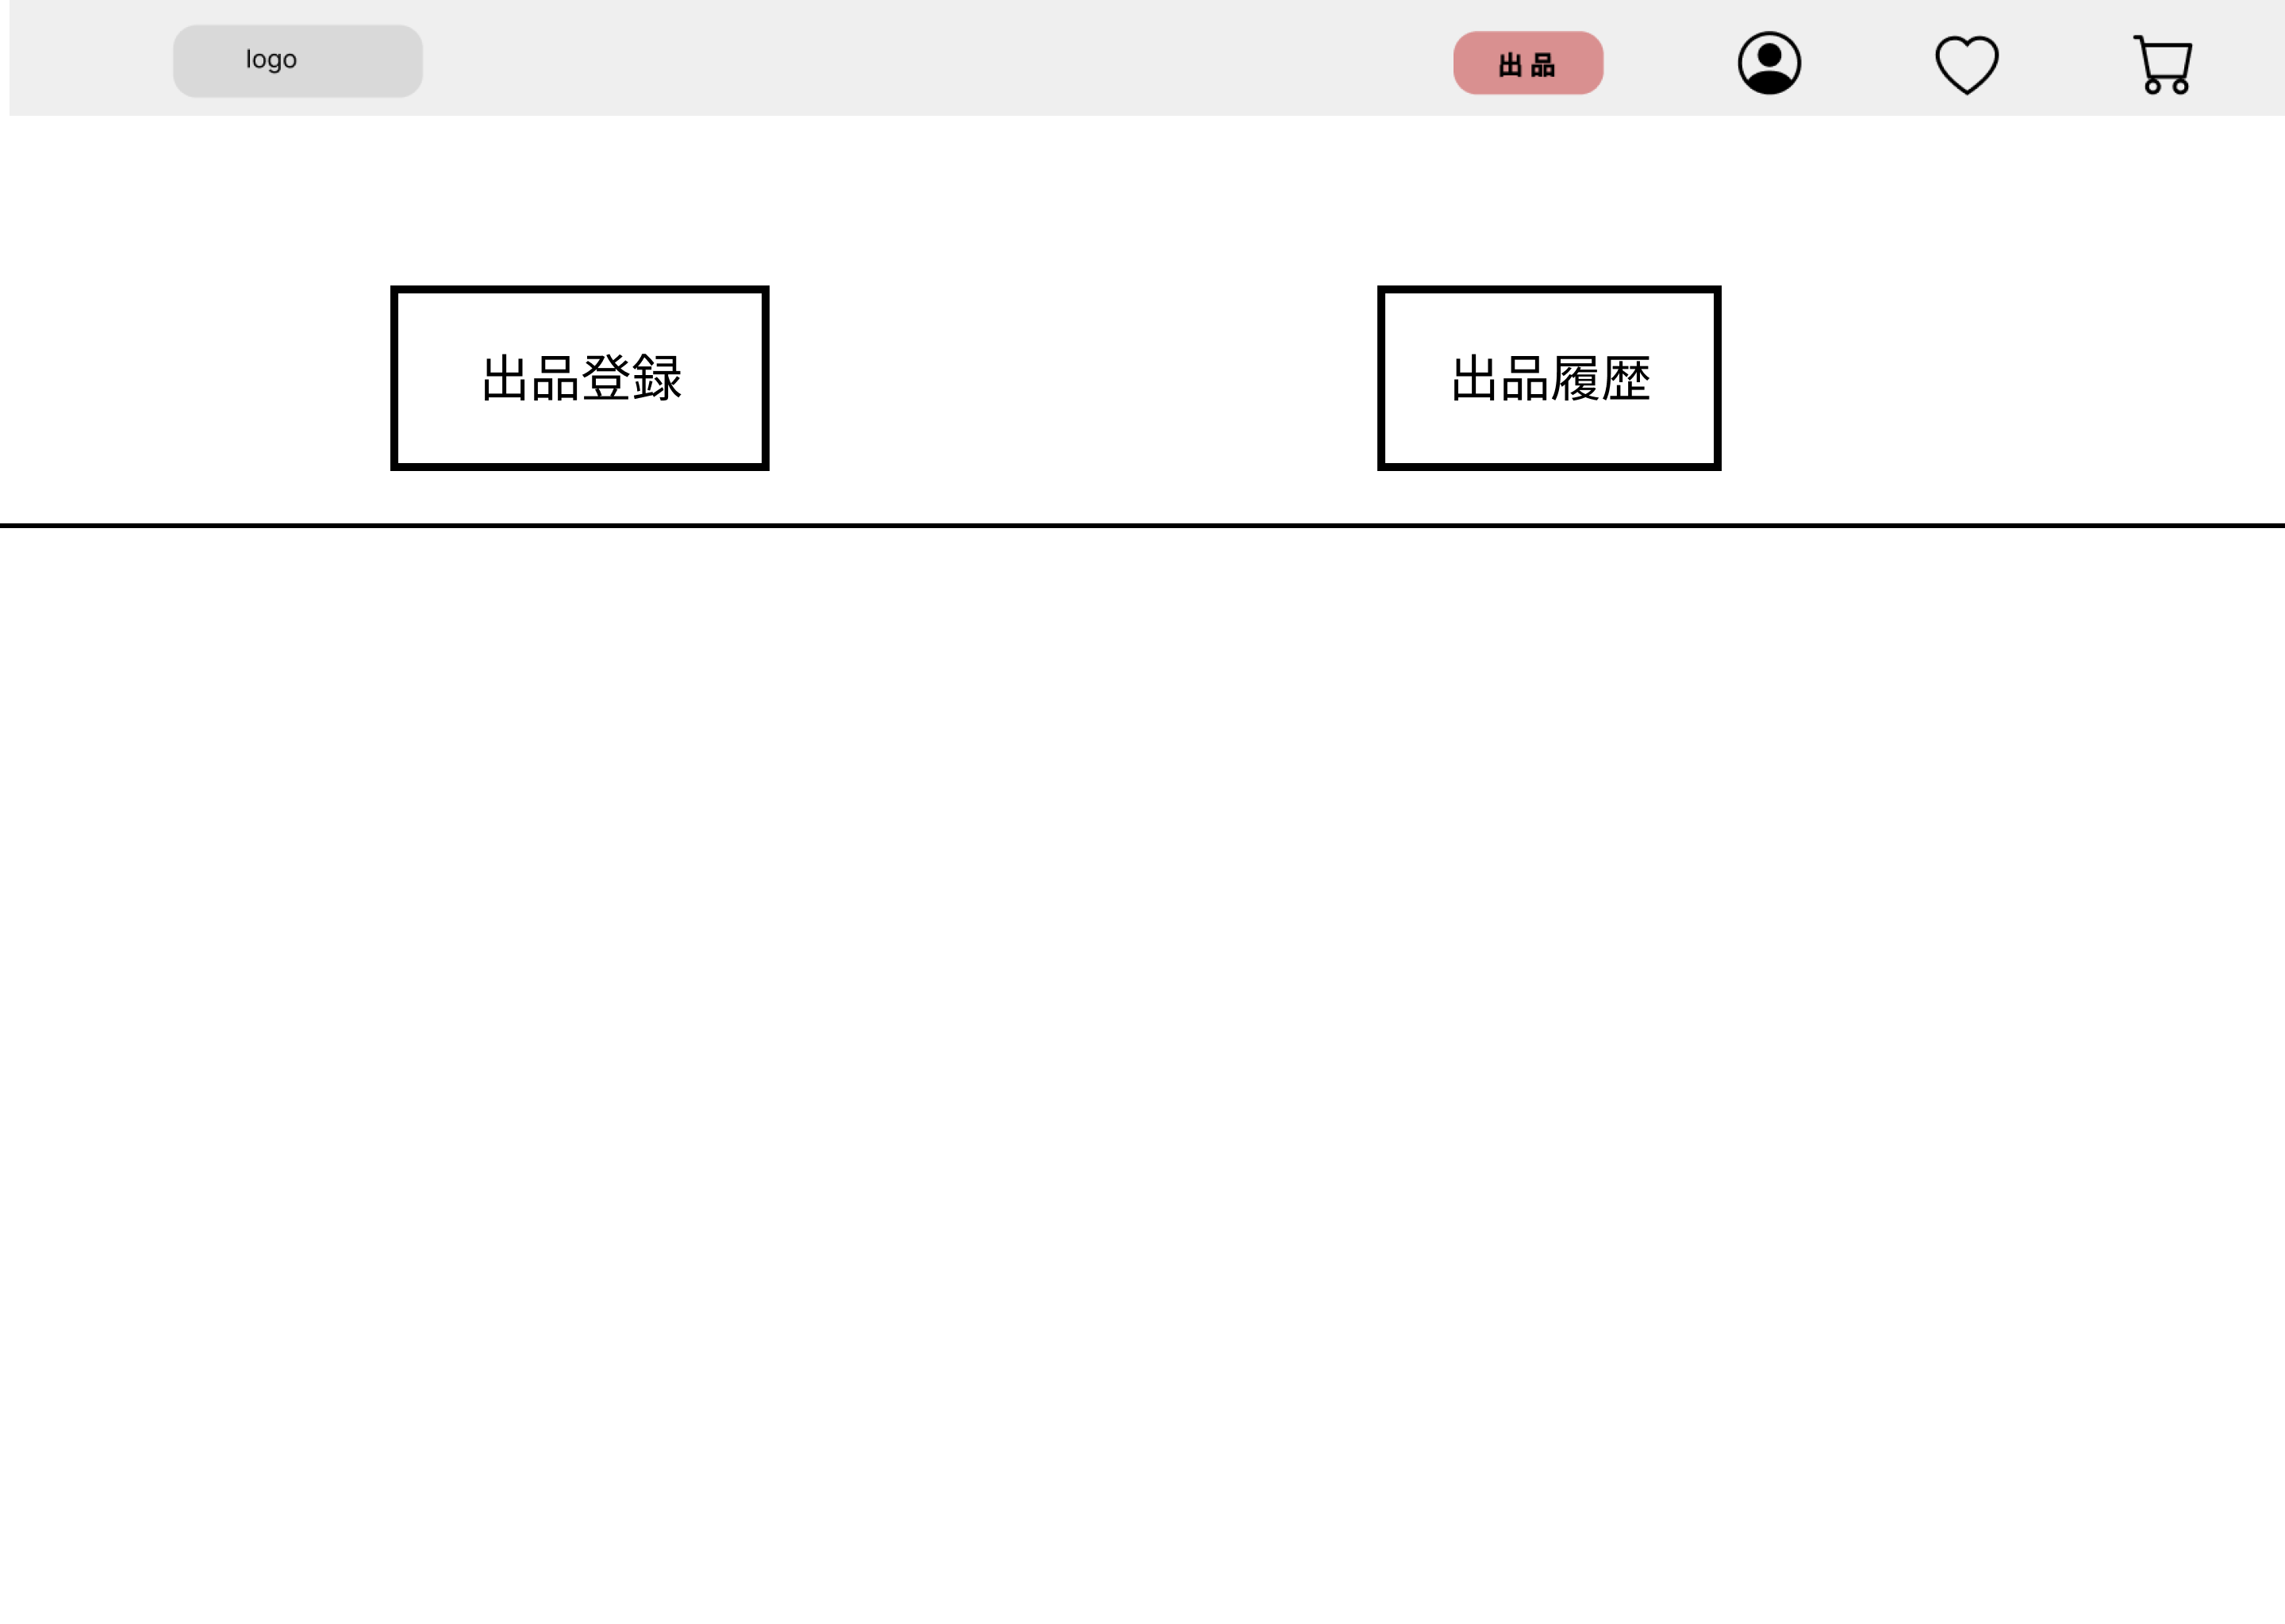
①
①

 |  |  |  |  |  |  |  |  |  |  |  | 1 | 出品登録ボタンを押下する
 |  |  |  |  |  |  |  |  |  |  |  | 1_1 | 3_2_1へ遷移する

 |  |  |  |  |  |  |  |  |  |  |  | 2 | 出品履歴ボタンを押下する
 |  |  |  |  |  |  |  |  |  |  |  | 2_1 | 3_3_1へ遷移する

 |  |  |  |  | 出品履歴

使用する部品
識別ID | ラベル |  | 入力／表示 | 部品の種類 |  | 表示桁数 | 入力桁数 | データ型 | 文字種 | 初期表示 | 設定元 |  | 設定先 | 説明
① | 出品登録 |  | - | ボタン |  | - | - | - | - | - | - |  | - | 3-2-1(出品登録画面)に遷移
② | 出品履歴 |  | 表示 | 画像 |  | - | - | - | - | - | - |  | - | 3-3-1(出品履歴画面)に遷移

3-2-1(商品登録)
画面レイアウト定義
共通情報 |  | システム名 | しちゃっく |  |  |  |  |  |  |  |  |  |  |  | 作成者 | 小山田、上田
 |  | 工程名 | システム設計 |  |  |  |  |  |  |  |  |  |  |  | 作成日付 | 2022-10-01
 |  | ドキュメント名 | しちゃっく 画面設計書 |  |  |  |  |  |  |  |  |  |  |  | バージョン | var1.0
書誌情報 |  | 書誌名 | しちゃっく 画面レイアウト |  |  |  |  |  |  |  |  |  |  |  | 更新者
 |  | 画面ID | 3_2_1 |  | 画面の名称 |  | 商品登録画面 |  |  |  |  |  |  |  | 更新日付
 |  | 概要 | 出品する商品情報を登録する画面
レイアウト図 |  |  |  |  |  |  |  |  |  |  |  | 操作手順
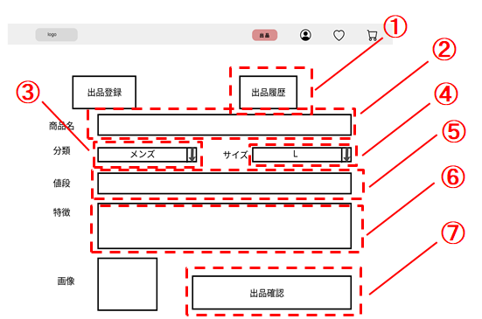

 |  |  |  |  |  |  |  |  |  |  |  | 1 | 出品履歴ボタンを押下する
 |  |  |  |  |  |  |  |  |  |  |  | 1_1 | 3_3_1に遷移する

 |  |  |  |  |  |  |  |  |  |  |  | 2 | 商品名をテキストボックスへ入力する

 |  |  |  |  |  |  |  |  |  |  |  | 3 | 分類をセレクトボックスで選択する

 |  |  |  |  |  |  |  |  |  |  |  | 4 | サイズをセレクトボックスで選択する

⑧
 |  |  |  |  |  |  |  |  |  |  |  | 5 | 値段をテキストボックスへ入力する

 |  |  |  |  |  |  |  |  |  |  |  | 6 | 特徴をテキストボックスへ入力する

 |  |  |  |  |  |  |  |  |  |  |  | 7 | 画像をアップロードする

 |  |  |  |  |  |  |  |  |  |  |  | 8 | 出品確認ボタンを押下する
 |  |  |  |  |  |  |  |  |  |  |  | 8_1 | 3_2_2に遷移する

使用する部品
識別ID | ラベル |  | 入力／表示 | 部品の種類 |  | 表示桁数 | 入力桁数 | データ型 | 文字種 | 初期表示 | 設定元 |  | 設定先 | 説明
① | 出品履歴 |  | 表示 | 画像 |  | - | - | - | - | - | - |  | - | 3-3-1(出品履歴画面)に遷移
② | 商品名 |  | 入力 | テキストボックス |  | - | 50 | 文字列 | - | - | - |  | - | 商品名を入力する
③ | 分類 |  | 入力 | セレクトボックス |  | 20 | - | 文字列 | - | - | - |  | - | 商品の分類を選択する
④ | サイズ |  | 入力 | セレクトボックス |  | 20 | - | 文字列 | - | - | - |  | - | 商品の分類を選択する
⑤ | 値段 |  | 入力 | テキストボックス |  | - | 20 | 数値 | - | - | - |  | - | 値段を入力する
⑥ | 特徴 |  | 入力 | テキストボックス |  | - | 300 | 文字列 | - | - | - |  | - | 特徴を入力する
⑦ | 画像 |  | 入力 | ファイル |  | - | - | 文字列 | - | - | - |  | - | 画像をアップロードする
⑧ | 出品確認 |  | 表示 | ボタン |  | - | - | - | - | - | - |  | - | 3-2-2(出品登録確認画面)に遷移

3-2-2(商品登録確認)
画面レイアウト定義
共通情報 |  | システム名 | しちゃっく |  |  |  |  |  |  |  |  |  |  |  | 作成者 | 小山田、上田
 |  | 工程名 | システム設計 |  |  |  |  |  |  |  |  |  |  |  | 作成日付 | 2022-10-01
 |  | ドキュメント名 | しちゃっく 画面設計書 |  |  |  |  |  |  |  |  |  |  |  | バージョン | var.1.0
書誌情報 |  | 書誌名 | しちゃっく 画面レイアウト |  |  |  |  |  |  |  |  |  |  |  | 更新者
 |  | 画面ID | 3_2_2 |  | 画面の名称 |  | 商品登録確認画面 |  |  |  |  |  |  |  | 更新日付
 |  | 概要 | 入力した商品情報を確認する画面
レイアウト図 |  |  |  |  |  |  |  |  |  |  |  | 操作手順

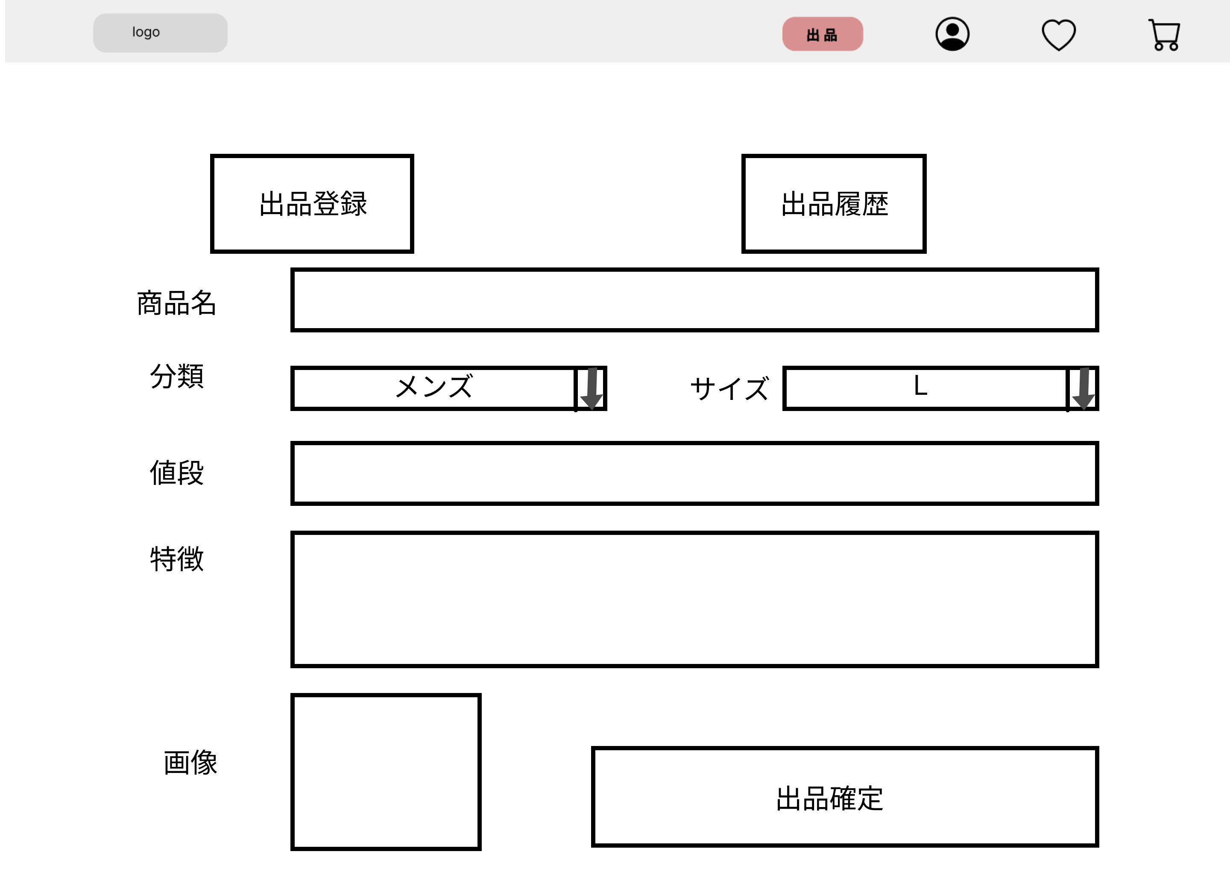
 |  |  |  |  |  |  |  |  |  |  |  | 1 | 出品確定ボタンを押下する
 |  |  |  |  |  |  |  |  |  |  |  | 1_1 | 3_2_3に遷移する

①

使用する部品
識別ID | ラベル |  | 入力／表示 | 部品の種類 |  | 表示桁数 | 入力桁数 | データ型 | 文字種 | 初期表示 | 設定元 |  | 設定先 | 説明
① | 出品確定 |  | 表示 | ボタン |  | - | - | - | - | - | - |  | - | 3-2-3(出品登録完了画面)に遷移

3-2-3(商品登録完了)
画面レイアウト定義
共通情報 |  | システム名 | しちゃっく |  |  |  |  |  |  |  |  |  |  |  | 作成者 | 小山田、上田
 |  | 工程名 | システム設計 |  |  |  |  |  |  |  |  |  |  |  | 作成日付 | 2022-10-01
 |  | ドキュメント名 | しちゃっく 画面設計書 |  |  |  |  |  |  |  |  |  |  |  | バージョン | var.1.0
書誌情報 |  | 書誌名 | しちゃっく 画面レイアウト |  |  |  |  |  |  |  |  |  |  |  | 更新者
 |  | 画面ID | 3_2_3 |  | 画面の名称 |  | 商品登録完了画面 |  |  |  |  |  |  |  | 更新日付
 |  | 概要 | 入力した商品を登録したことを通知する画面
レイアウト図 |  |  |  |  |  |  |  |  |  |  |  | 操作手順

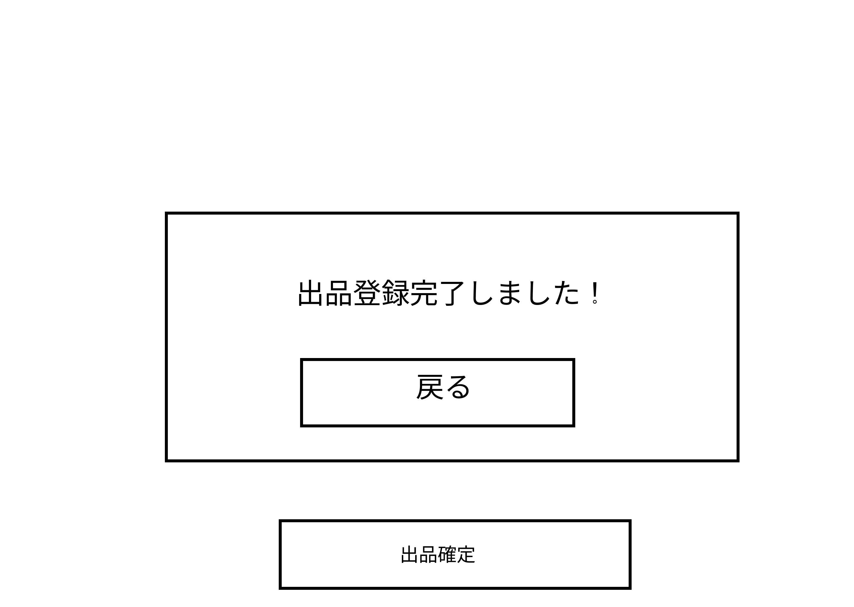
 |  |  |  |  |  |  |  |  |  |  |  | 1 | 戻るボタンを押下する

①

使用する部品
識別ID | ラベル |  | 入力／表示 | 部品の種類 |  | 表示桁数 | 入力桁数 | データ型 | 文字種 | 初期表示 | 設定元 |  | 設定先 | 説明
① | 戻る |  | 表示 | ボタン |  | - | - | - | - | - | - |  | - | 3-1(商品出品画面)に遷移

3-3-1(登録履歴)
画面レイアウト定義
共通情報 |  | システム名 | しちゃっく |  |  |  |  |  |  |  |  |  |  |  | 作成者 | 小山田、上田
 |  | 工程名 | システム設計 |  |  |  |  |  |  |  |  |  |  |  | 作成日付 | 2022-10-01
 |  | ドキュメント名 | しちゃっく 画面設計書 |  |  |  |  |  |  |  |  |  |  |  | バージョン | var.1.0
書誌情報 |  | 書誌名 | しちゃっく 画面レイアウト |  |  |  |  |  |  |  |  |  |  |  | 更新者
 |  | 画面ID | 3_3_1 |  | 画面の名称 |  | 登録履歴画面 |  |  |  |  |  |  |  | 更新日付
 |  | 概要 | 出品した商品の履歴を確認する画面
レイアウト図 |  |  |  |  |  |  |  |  |  |  |  | 操作手順

①

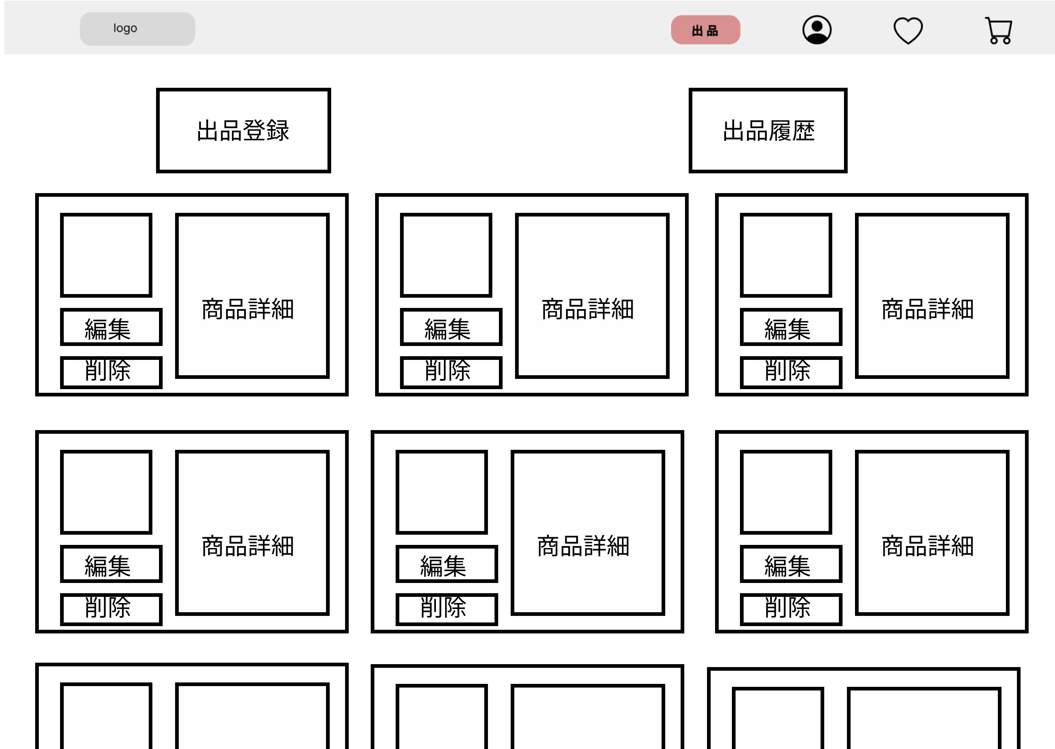
②
 |  |  |  |  |  |  |  |  |  |  |  | 1 | 出品登録ボタンを押下する
 |  |  |  |  |  |  |  |  |  |  |  | 1_1 | 3_2_1に遷移する
⑤
 |  |  |  |  |  |  |  |  |  |  |  | 2 | 画像が表示される
③
 |  |  |  |  |  |  |  |  |  |  |  | 3 | 編集ボタンを押下する
 |  |  |  |  |  |  |  |  |  |  |  | 3_1 | 3_3_2_1に遷移する
④
 |  |  |  |  |  |  |  |  |  |  |  | 4 | 削除ボタンを押下する
 |  |  |  |  |  |  |  |  |  |  |  | 4_1 | 3_3_3_1に遷移する

 |  |  |  |  |  |  |  |  |  |  |  | 5 | 商品詳細を記載する

使用する部品
識別ID | ラベル |  | 入力／表示 | 部品の種類 |  | 表示桁数 | 入力桁数 | データ型 | 文字種 | 初期表示 | 設定元 |  | 設定先 | 説明
① | 出品登録 |  | 表示 | ボタン |  | - | － | － | - | - | - |  | - | 3-2-1(出品登録画面)に遷移
② | 画像 |  | 表示 | 画像 |  | - | - | - | - | - | - |  | - | 画像を表示する
③ | 編集 |  | 表示 | ボタン |  | - | - | - | - | - | - |  | - | 3-3-2-1(出品商品編集画面)に遷移
④ | 削除 |  | 表示 | ボタン |  | - | - | - | - | - | - |  | - | 3-3-3-1(出品商品編集画面)に遷移
⑤ | 商品詳細 |  | 表示 | テキスト |  | 300 | - | 文字列 | - | - | - |  | - | 商品の詳細

3-3-2-1(商品登録編集)
画面レイアウト定義
共通情報 |  | システム名 | しちゃっく |  |  |  |  |  |  |  |  |  |  |  | 作成者 |  | 小山田、上田
 |  | 工程名 | システム設計 |  |  |  |  |  |  |  |  |  |  |  | 作成日付 |  | 2022-10-01
 |  | ドキュメント名 | しちゃっく 画面設計書 |  |  |  |  |  |  |  |  |  |  |  | バージョン |  | var.1.0
書誌情報 |  | 書誌名 | しちゃっく 画面レイアウト |  |  |  |  |  |  |  |  |  |  |  | 更新者
 |  | 画面ID | 3_3_2_1 |  | 画面の名称 |  | 登録商品編集画面 |  |  |  |  |  |  |  | 更新日付
 |  | 概要 | 出品した商品の情報を編集する画面
レイアウト図 |  |  |  |  |  |  |  |  |  |  |  | 操作手順
①
②

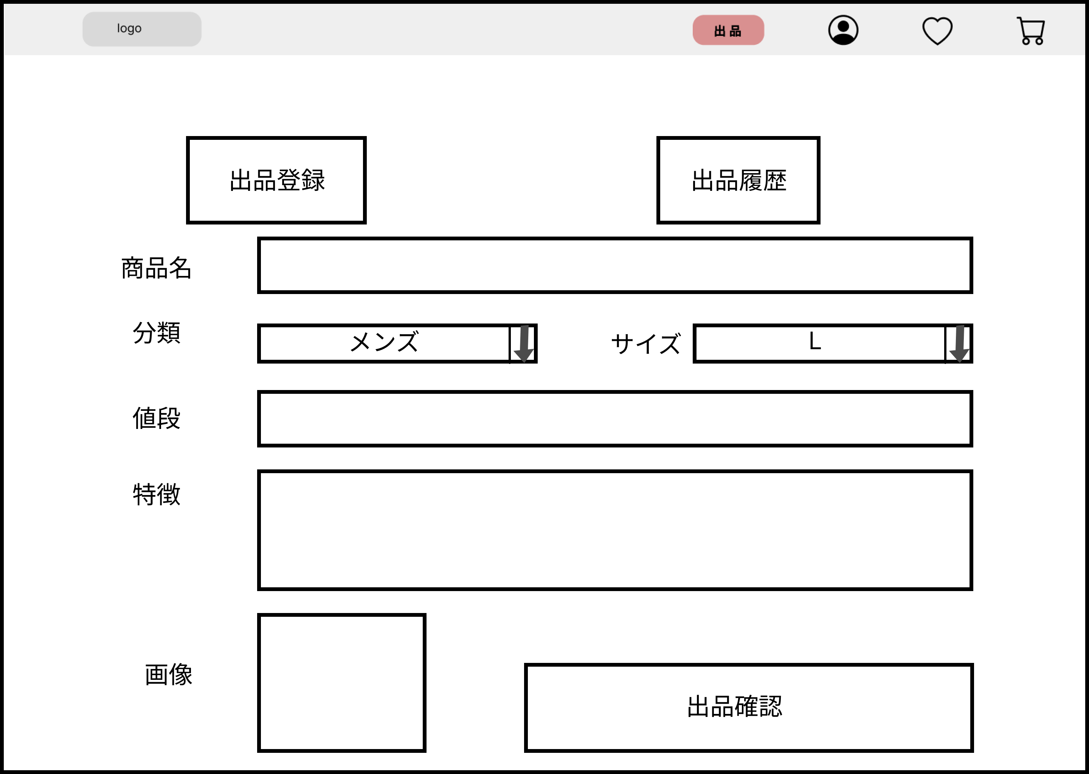
 |  |  |  |  |  |  |  |  |  |  |  | 1 | 出品登録ボタンを押下する |  | 9 | 出品確認ボタンを押下する
 |  |  |  |  |  |  |  |  |  |  |  | 1_1 | 3_2_1に遷移する |  | 9_1 | 3_2_3に遷移する
⑤
④
 |  |  |  |  |  |  |  |  |  |  |  | 2 | 出品履歴ボタンを押下する
 |  |  |  |  |  |  |  |  |  |  |  | 2_1 | 3_3_1に遷移する

⑦
 |  |  |  |  |  |  |  |  |  |  |  | 3 | 商品名をテキストボックスに入力する
③
⑥
 |  |  |  |  |  |  |  |  |  |  |  | 4 | 分類をセレクトボックスで選択する
⑧
 |  |  |  |  |  |  |  |  |  |  |  | 5 | サイズをセレクトボックスで選択する

 |  |  |  |  |  |  |  |  |  |  |  | 6 | 値段をテキストボックスに入力する
⑨
 |  |  |  |  |  |  |  |  |  |  |  | 7 | 特徴をテキストボックスに入力する

 |  |  |  |  |  |  |  |  |  |  |  | 8 | 画像をアップロードする

使用する部品
識別ID | ラベル |  | 入力／表示 | 部品の種類 |  | 表示桁数 | 入力桁数 | データ型 | 文字種 | 初期表示 | 設定元 |  | 設定先 | 説明
① | 出品登録 |  | 表示 | 画像 |  | - | - | - | - | - | - |  | - | 3-2-1(出品登録画面)に遷移
② | 出品履歴 |  | 表示 | 画像 |  | - | - | - | - | - | - |  | - | 3-3-1(出品履歴画面)に遷移
③ | 商品名 |  | 入力 | テキストボックス |  | - | 50 | 文字列 | - | - | - |  | - | 商品名を入力する
④ | 分類 |  | 入力 | セレクトボックス |  | 20 | - | 文字列 | - | - | - |  | - | 商品の分類を選択する
⑤ | サイズ |  | 入力 | セレクトボックス |  | 20 | - | 文字列 | - | - | - |  | - | 商品の分類を選択する
⑥ | 値段 |  | 入力 | テキストボックス |  | - | 20 | 数値 | - | - | - |  | - | 値段を入力する
⑦ | 特徴 |  | 入力 | テキストボックス |  | - | 300 | 文字列 | - | - | - |  | - | 特徴を入力する
⑧ | 画像 |  | 入力 | ファイル |  | - | - | 文字列 | - | - | - |  | - | 画像をアップロードする
⑨ | 出品確認 |  | 表示 | ボタン |  | - | - | - | - | - | - |  | - | 3-3-2-2(出品編集完了画面)に遷移

3-3-2-2(編集完了)
画面レイアウト定義
共通情報 |  | システム名 | しちゃっく |  |  |  |  |  |  |  |  |  |  |  | 作成者 | 小山田、上田
 |  | 工程名 | システム設計 |  |  |  |  |  |  |  |  |  |  |  | 作成日付 | 2022-10-01
 |  | ドキュメント名 | しちゃっく 画面設計書 |  |  |  |  |  |  |  |  |  |  |  | バージョン | var.1.0
書誌情報 |  | 書誌名 | しちゃっく 画面レイアウト |  |  |  |  |  |  |  |  |  |  |  | 更新者
 |  | 画面ID | 3_3_2_2 |  | 画面の名称 |  | 編集完了画面 |  |  |  |  |  |  |  | 更新日付
 |  | 概要 | 編集した情報を登録したことを通知する画面
レイアウト図 |  |  |  |  |  |  |  |  |  |  |  | 操作手順

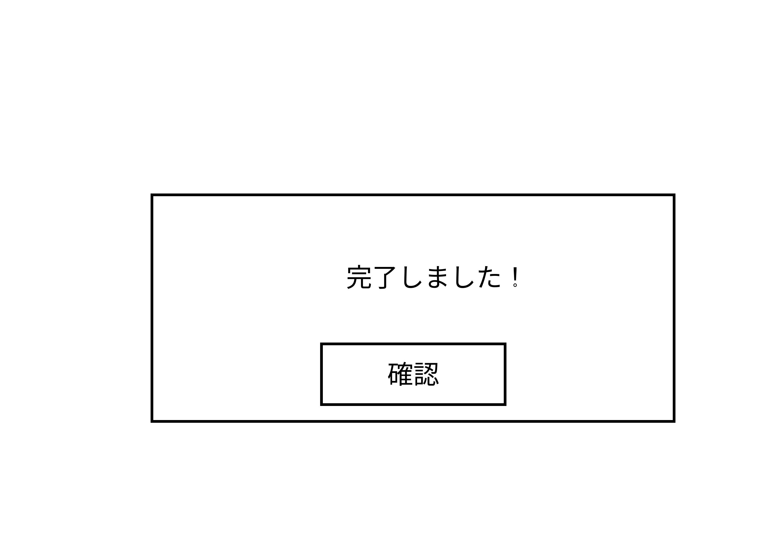

 |  |  |  |  |  |  |  |  |  |  |  | 1 | 確認ボタンを押下する

①

使用する部品
識別ID | ラベル |  | 入力／表示 | 部品の種類 |  | 表示桁数 | 入力桁数 | データ型 | 文字種 | 初期表示 | 設定元 |  | 設定先 | 説明
① | 確認 |  | 表示 | ボタン |  | - | - | - | - | - | - |  | - | 3-1(商品出品画面)に遷移

3-3-3-1(取消確認)
画面レイアウト定義
共通情報 |  | システム名 | しちゃっく |  |  |  |  |  |  |  |  |  |  |  | 作成者 | 小山田、上田
 |  | 工程名 | システム設計 |  |  |  |  |  |  |  |  |  |  |  | 作成日付 | 2022-10-01
 |  | ドキュメント名 | しちゃっく 画面設計書 |  |  |  |  |  |  |  |  |  |  |  | バージョン | var.1.0
書誌情報 |  | 書誌名 | しちゃっく 画面レイアウト |  |  |  |  |  |  |  |  |  |  |  | 更新者
 |  | 画面ID | 3_3_3_1 |  | 画面の名称 |  | 取り消し確認画面 |  |  |  |  |  |  |  | 更新日付
 |  | 概要 | 本当に削除するか確認する画面
レイアウト図 |  |  |  |  |  |  |  |  |  |  |  | 操作手順

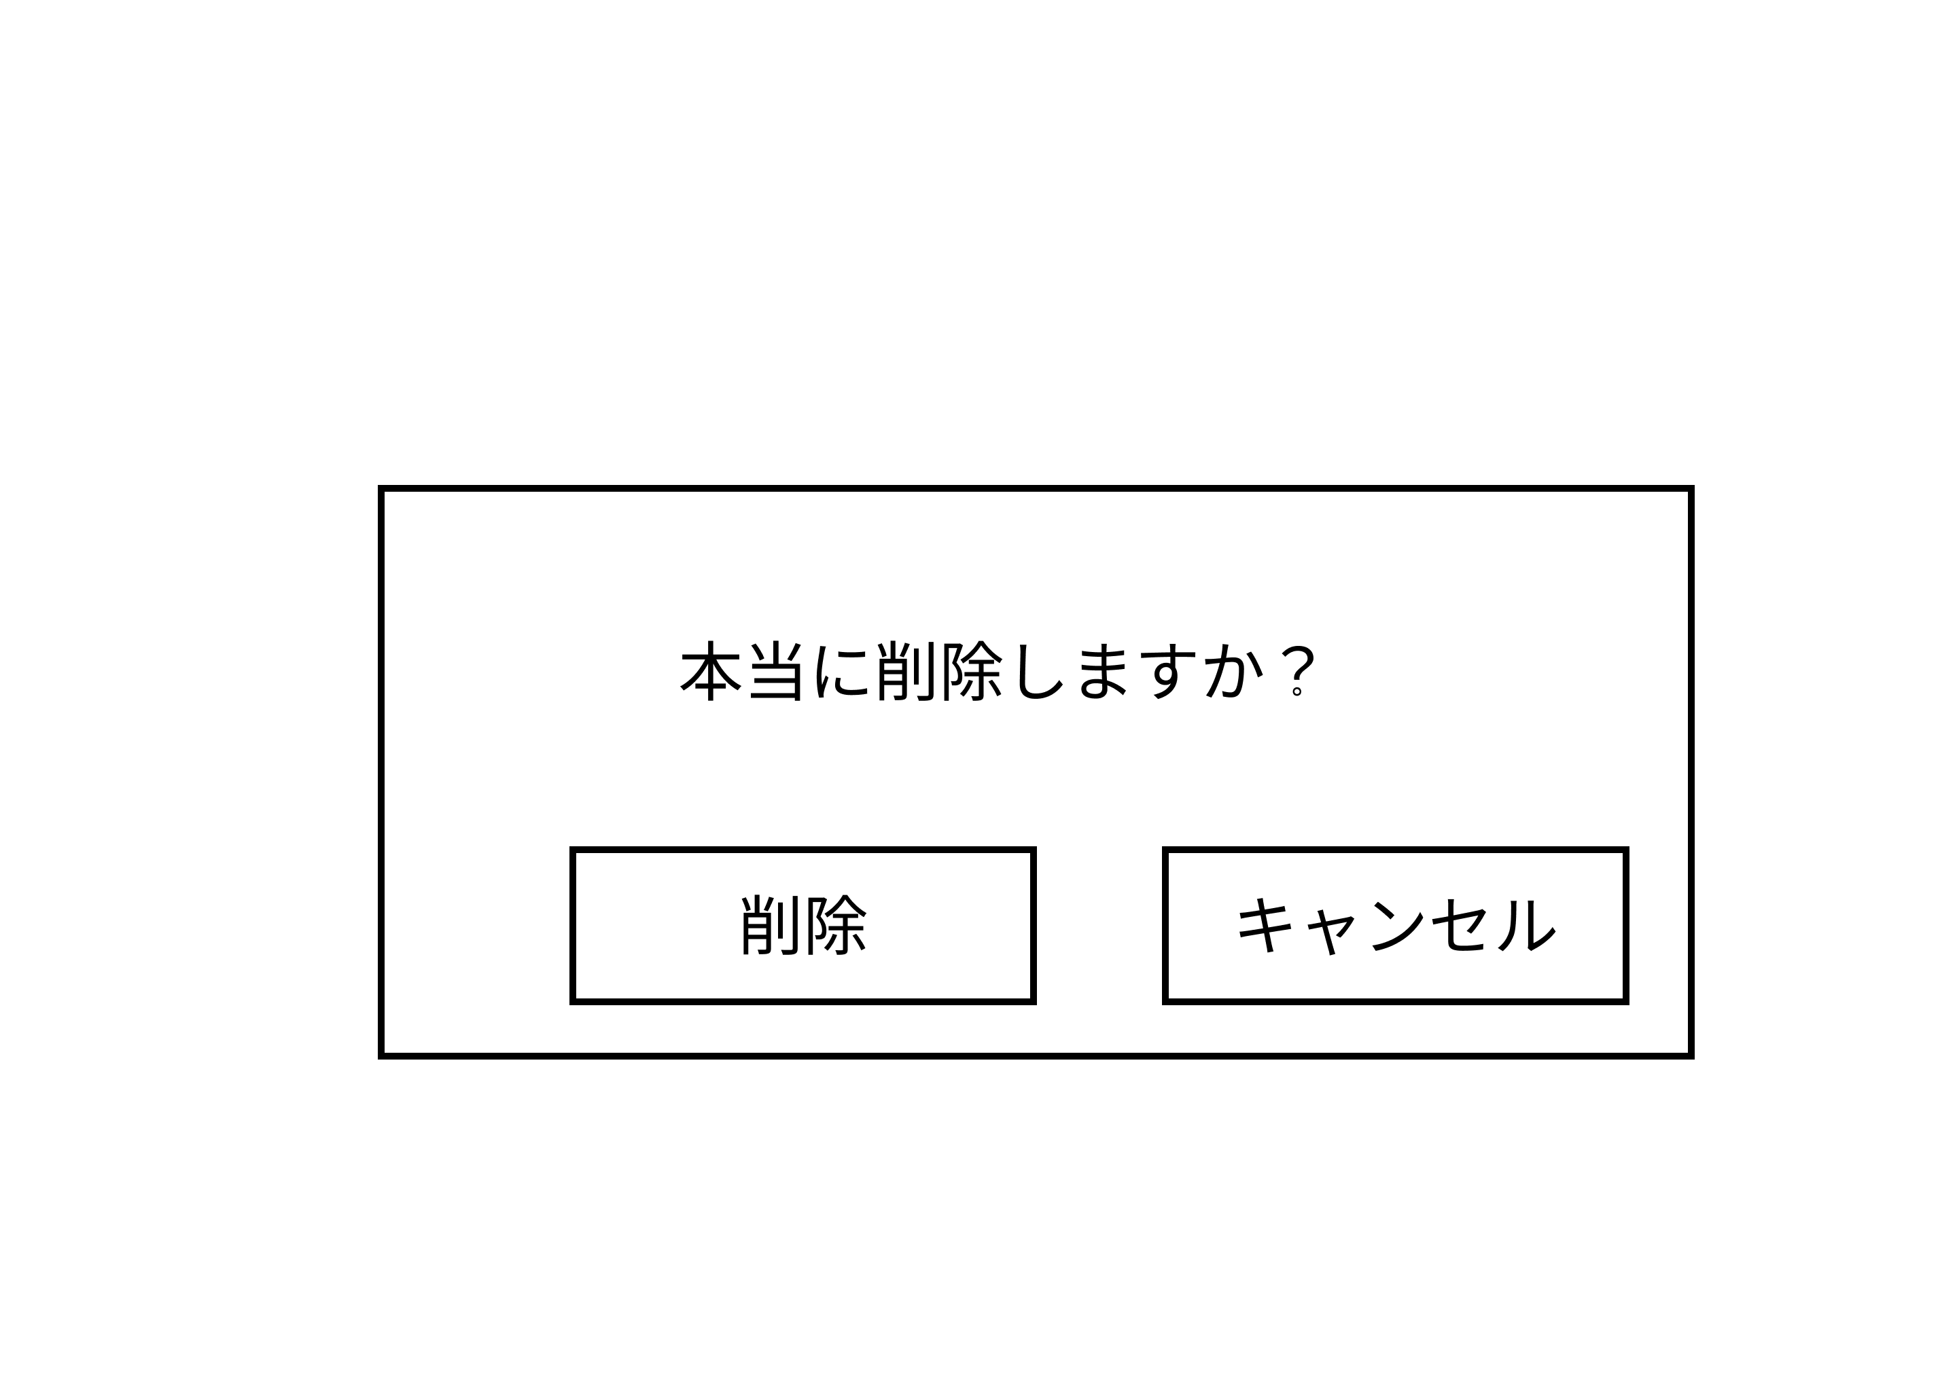
 |  |  |  |  |  |  |  |  |  |  |  | 1 | 削除ボタンを押下する
 |  |  |  |  |  |  |  |  |  |  |  | 1_1 | 3_3_3_2に遷移する

②
 |  |  |  |  |  |  |  |  |  |  |  | 2 | キャンセルボタンを押下する
 |  |  |  |  |  |  |  |  |  |  |  | 2_1 | 3_3_1に遷移する

①

使用する部品
識別ID | ラベル |  | 入力／表示 | 部品の種類 |  | 表示桁数 | 入力桁数 | データ型 | 文字種 | 初期表示 | 設定元 |  | 設定先 | 説明
① | 削除 |  | 表示 | ボタン |  | - | - | - | - | - | - |  | - | 3-3-3-1(商品出品画面)に遷移
② | キャンセル |  | 表示 | ボタン |  | - | - | - | - | - | - |  | - | 3-3-1(商品出品画面)に遷移

3-3-3-2(取消完了)
画面レイアウト定義
共通情報 |  | システム名 | しちゃっく |  |  |  |  |  |  |  |  |  |  |  | 作成者 | 小山田、上田
 |  | 工程名 | システム設計 |  |  |  |  |  |  |  |  |  |  |  | 作成日付 | 2022-10-01
 |  | ドキュメント名 | しちゃっく 画面設計書 |  |  |  |  |  |  |  |  |  |  |  | バージョン | var.1.0
書誌情報 |  | 書誌名 | しちゃっく 画面レイアウト |  |  |  |  |  |  |  |  |  |  |  | 更新者
 |  | 画面ID | 3_3_3_2 |  | 画面の名称 |  | 取り消し完了画面 |  |  |  |  |  |  |  | 更新日付
 |  | 概要 | 削除したことを通知する画面
レイアウト図 |  |  |  |  |  |  |  |  |  |  |  | 操作手順

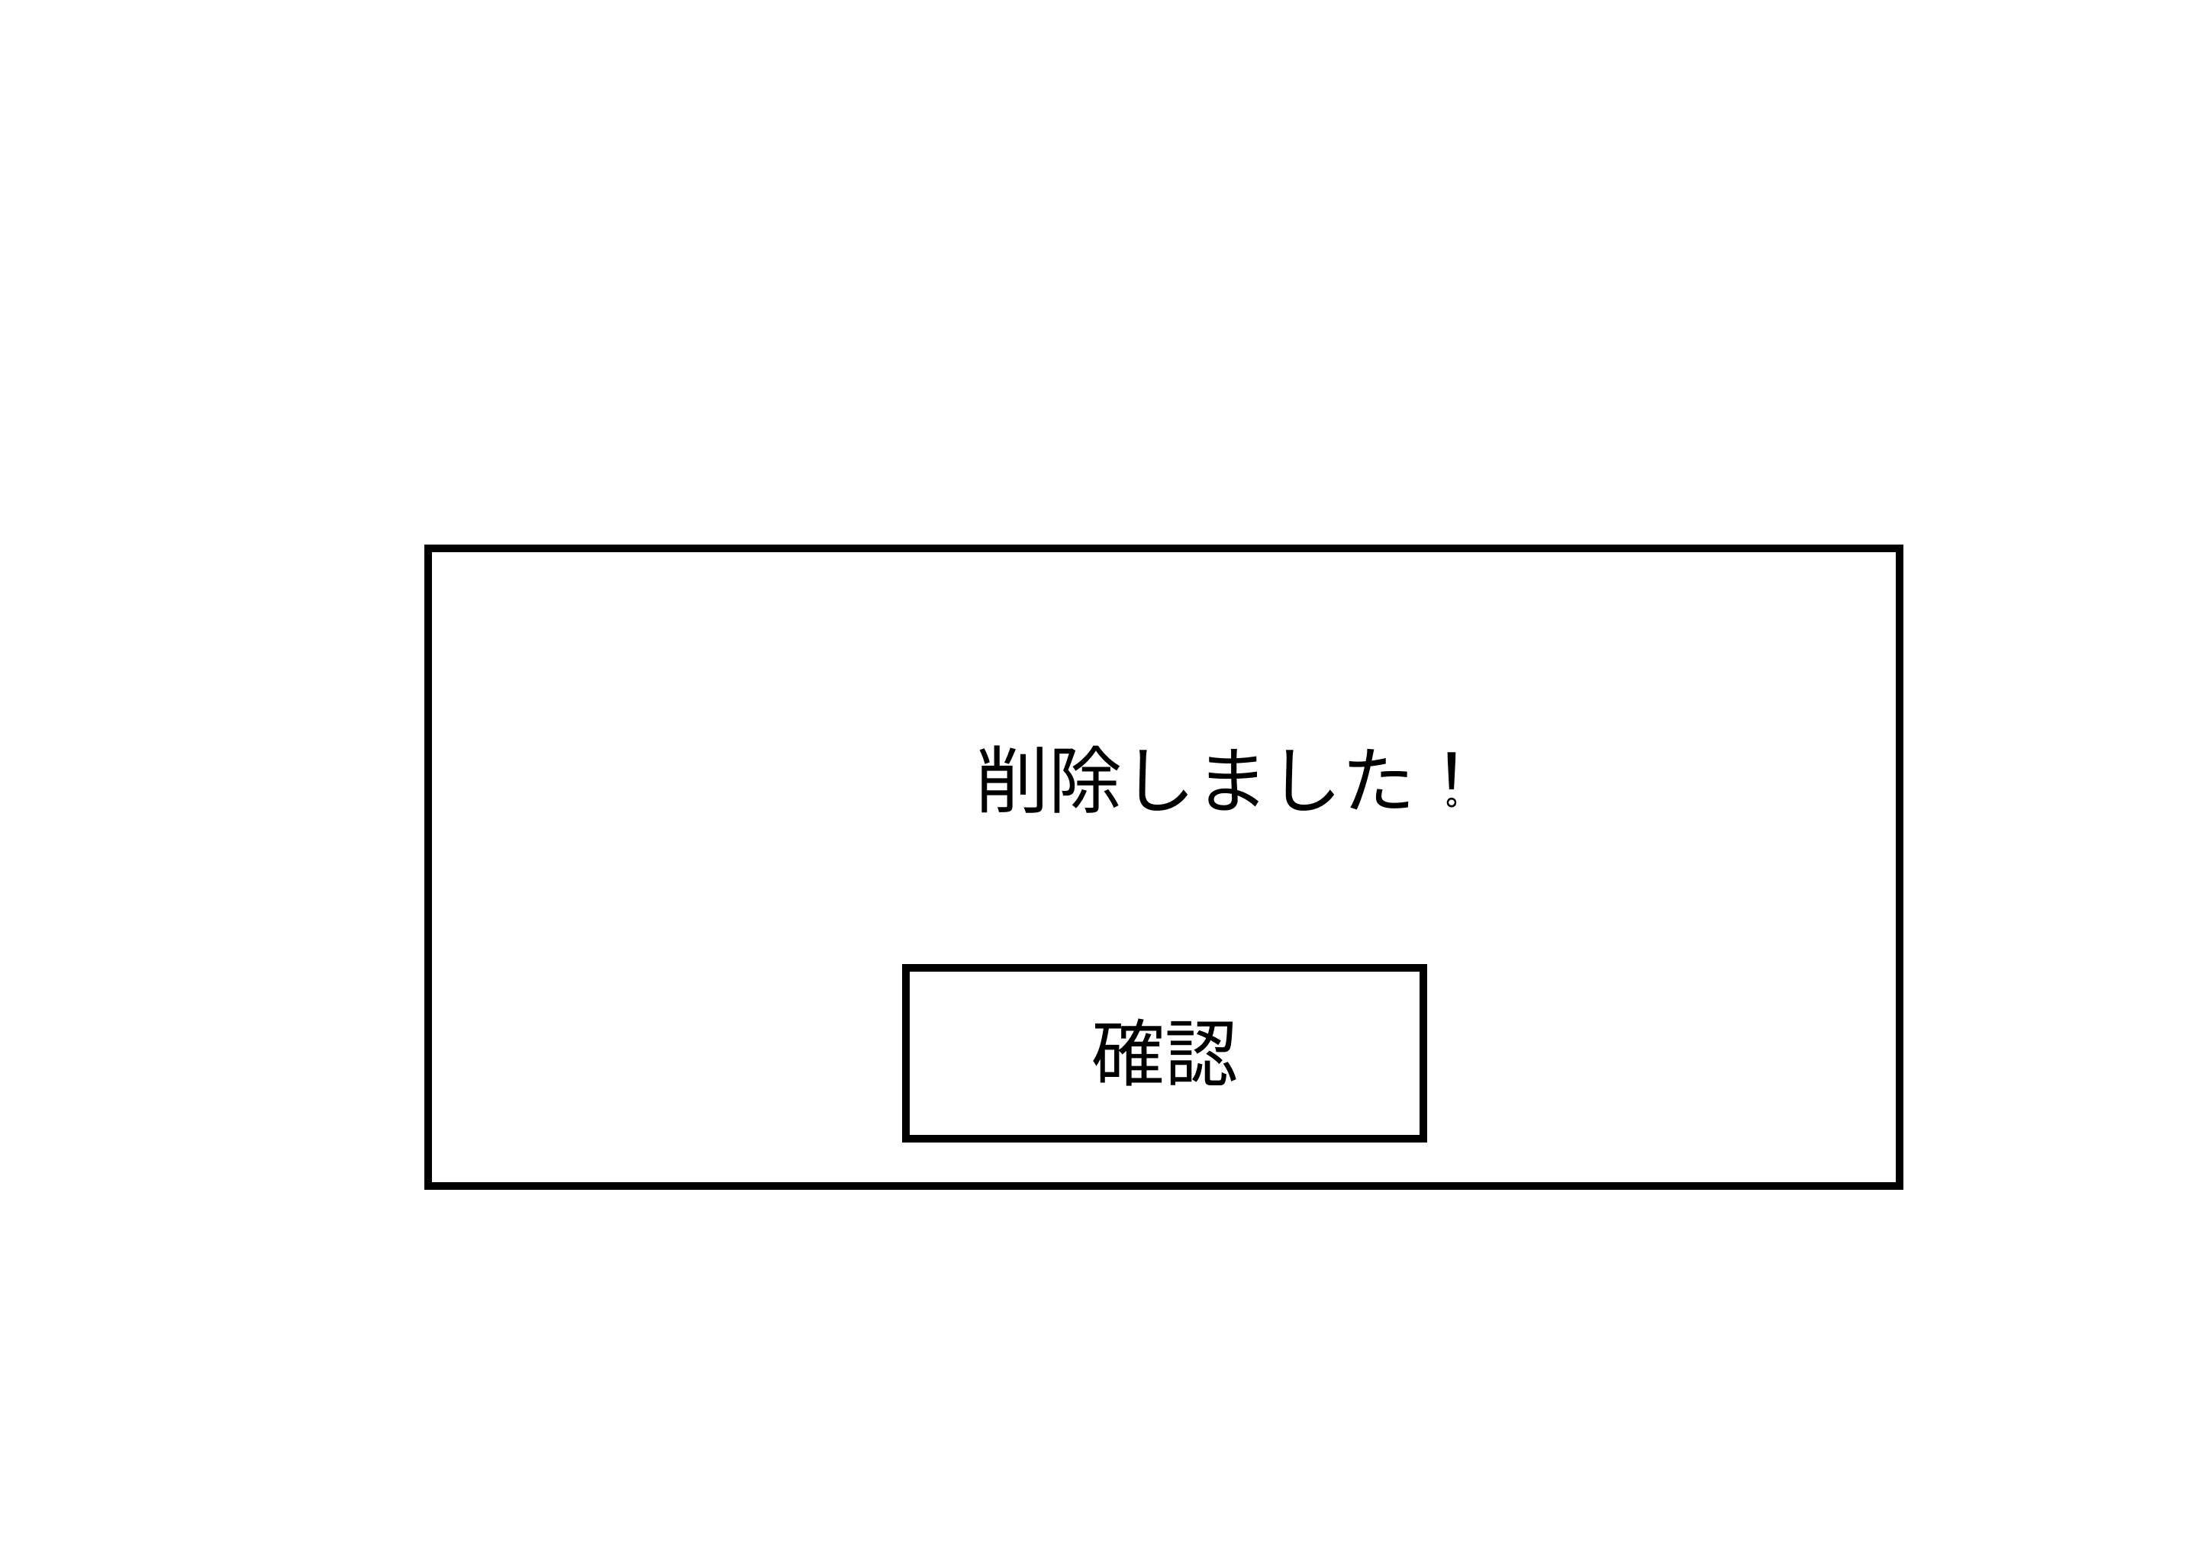
 |  |  |  |  |  |  |  |  |  |  |  | 1 | 確認を押下する

①

使用する部品
識別ID | ラベル |  | 入力／表示 | 部品の種類 |  | 表示桁数 | 入力桁数 | データ型 | 文字種 | 初期表示 | 設定元 |  | 設定先 | 説明
① | 確認 |  | 表示 | ボタン |  | - | - | - | - | - | - |  | - | 3-3-1(商品出品画面)に遷移

4_1(お気に入り)
画面レイアウト定義
共通情報 |  | システム名 | しちゃっく |  |  |  |  |  |  |  |  |  |  |  | 作成者 | 山下
 |  | 工程名 | システム設計 |  |  |  |  |  |  |  |  |  |  |  | 作成日付 | 2022-10-12
 |  | ドキュメント名 | しちゃっく 画面設計書 |  |  |  |  |  |  |  |  |  |  |  | バージョン | var.1.0
書誌情報 |  | 書誌名 | しちゃっく 画面レイアウト |  |  |  |  |  |  |  |  |  |  |  | 更新者
 |  | 画面ID | G-4-1 |  | 画面の名称 |  | お気に入り画面 |  |  |  |  |  |  |  | 更新日付
③
 |  | 概要 | お気に入り登録した商品を閲覧する
レイアウト図 |  |  |  |  |  |  |  |  |  |  |  | 操作手順
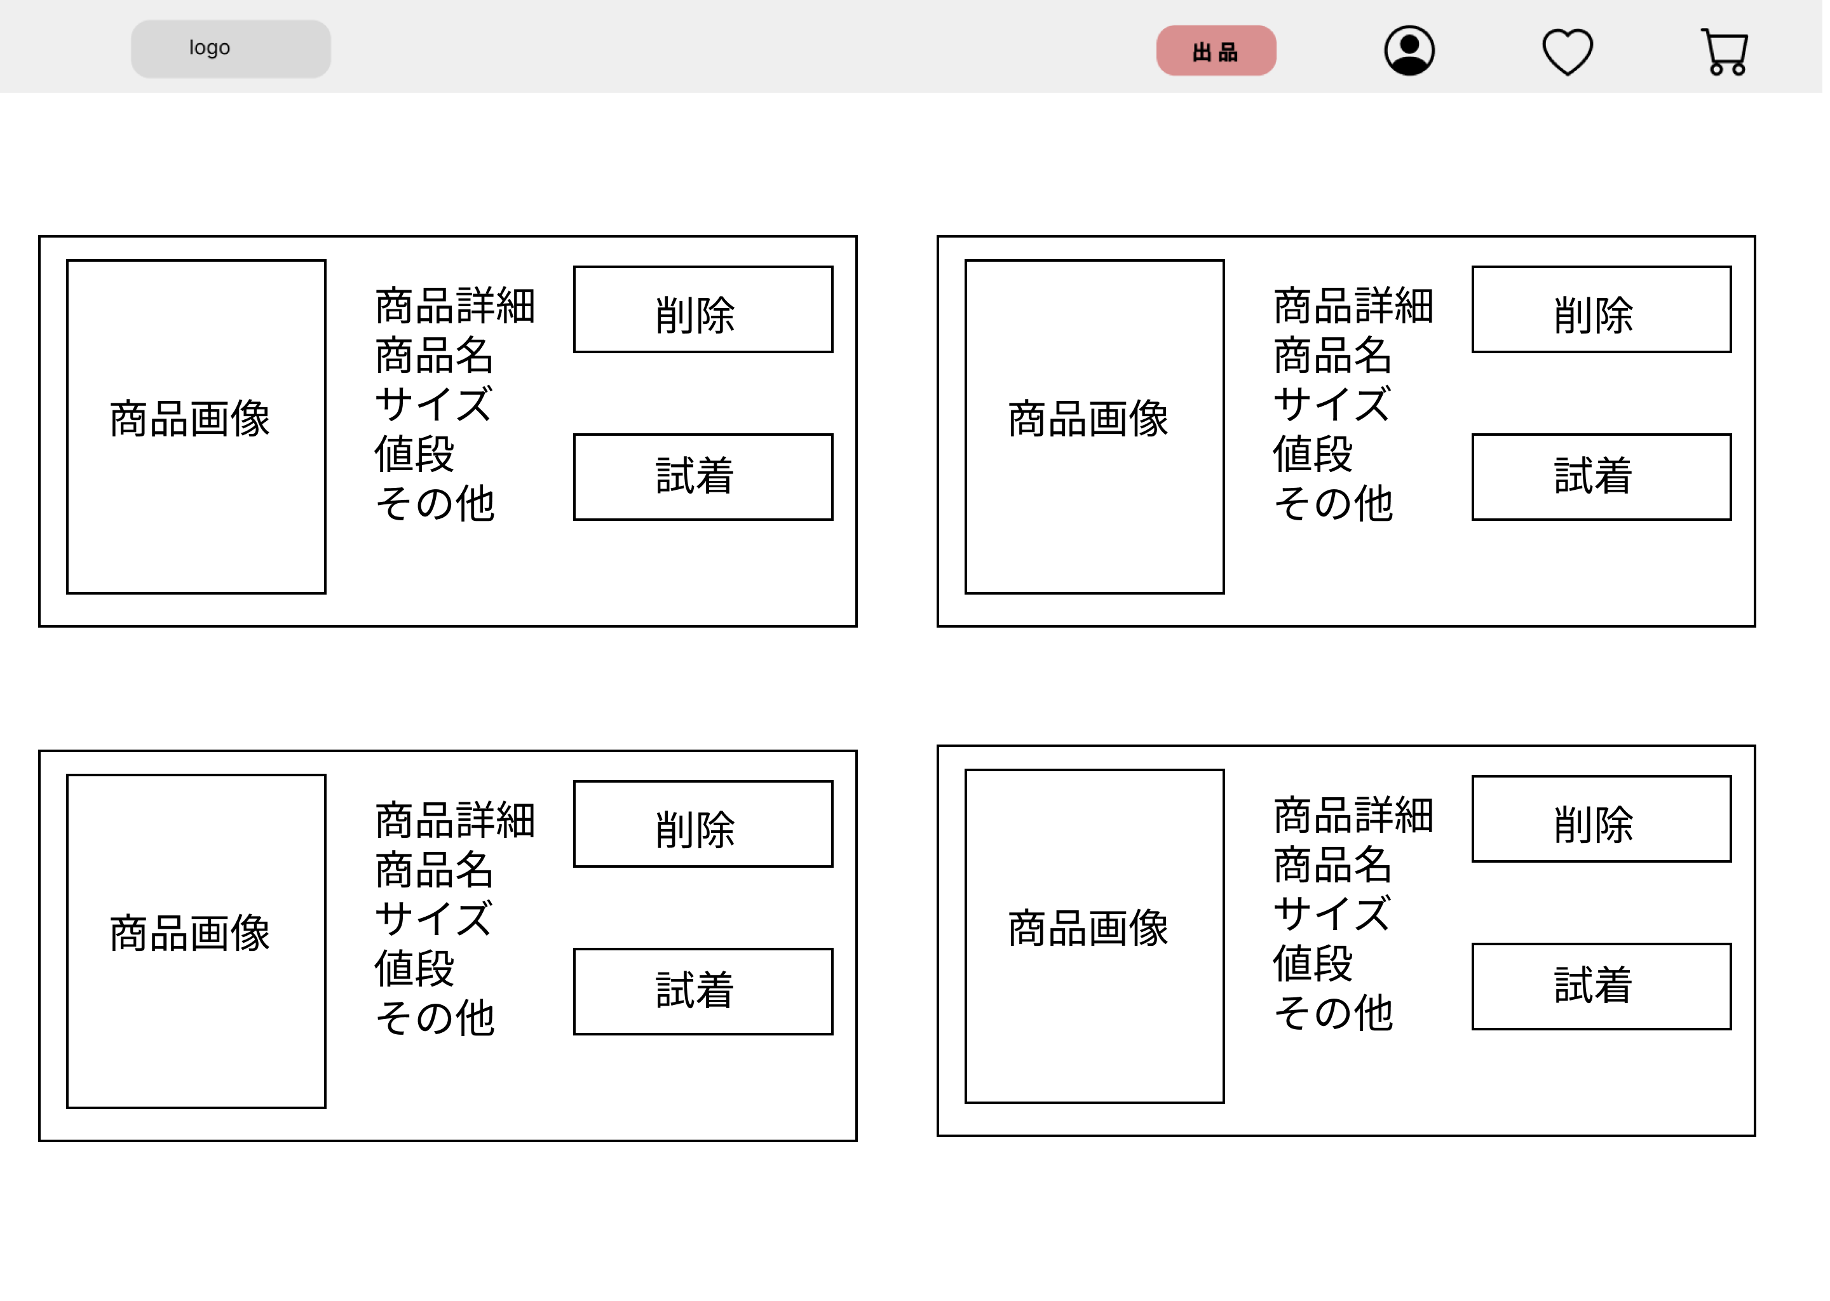
①
 |  |  |  |  |  |  |  |  |  |  |  | お気に入り登録した商品を閲覧する
 |  |  |  |  |  |  |  |  |  |  | 1 | 商品画像を押し、商品の詳細へ(4_2_1)移動する
 |  |  |  |  |  |  |  |  |  |  | 2 | 試着ボタンを押し、商品の試着へ(4_2_2)移動する
 |  |  |  |  |  |  |  |  |  |  | 3 | 削除ボタンを押すと、お気に入りから削除される

①

②

使用する部品
識別ID | ラベル |  | 入力／表示 | 部品の種類 |  | 表示桁数 | 入力桁数 | データ型 | 文字種 | 初期表示 | 設定元 |  | 設定先 | 説明
① | 詳細ボタン |  | - | ボタン |  | - | - | - | - | - | - |  |  | 商品の詳細を表示
② | 試着ボタン |  | - | ボタン |  | - | - | - | - | - | - |  |  | 商品の試着を表示
③ | 削除ボタン |  | - | ボタン |  | - | - | - | - | - | - |  |  | お気に入りから商品が削除される

4_2_1(お気に入り洋服詳細)
画面レイアウト定義
共通情報 |  | システム名 | しちゃっく |  |  |  |  |  |  |  |  |  |  |  | 作成者 | 山下
 |  | 工程名 | システム設計 |  |  |  |  |  |  |  |  |  |  |  | 作成日付 | 2022-10-12
 |  | ドキュメント名 | 公欠管理システム 画面設計書 |  |  |  |  |  |  |  |  |  |  |  | バージョン | var.1.0
書誌情報 |  | 書誌名 | しちゃっく 画面レイアウト |  |  |  |  |  |  |  |  |  |  |  | 更新者
 |  | 画面ID | G_4_2_1 |  | 画面の名称 |  | お気に入り洋服詳細画面 |  |  |  |  |  |  |  | 更新日付
 |  | 概要 | お気に入り登録した商品の詳細を閲覧する
レイアウト図 |  |  |  |  |  |  |  |  |  |  |  | 操作手順
 |  |  |  |  |  |  |  |  |  |  |  | お気に入り登録した商品の詳細を閲覧する
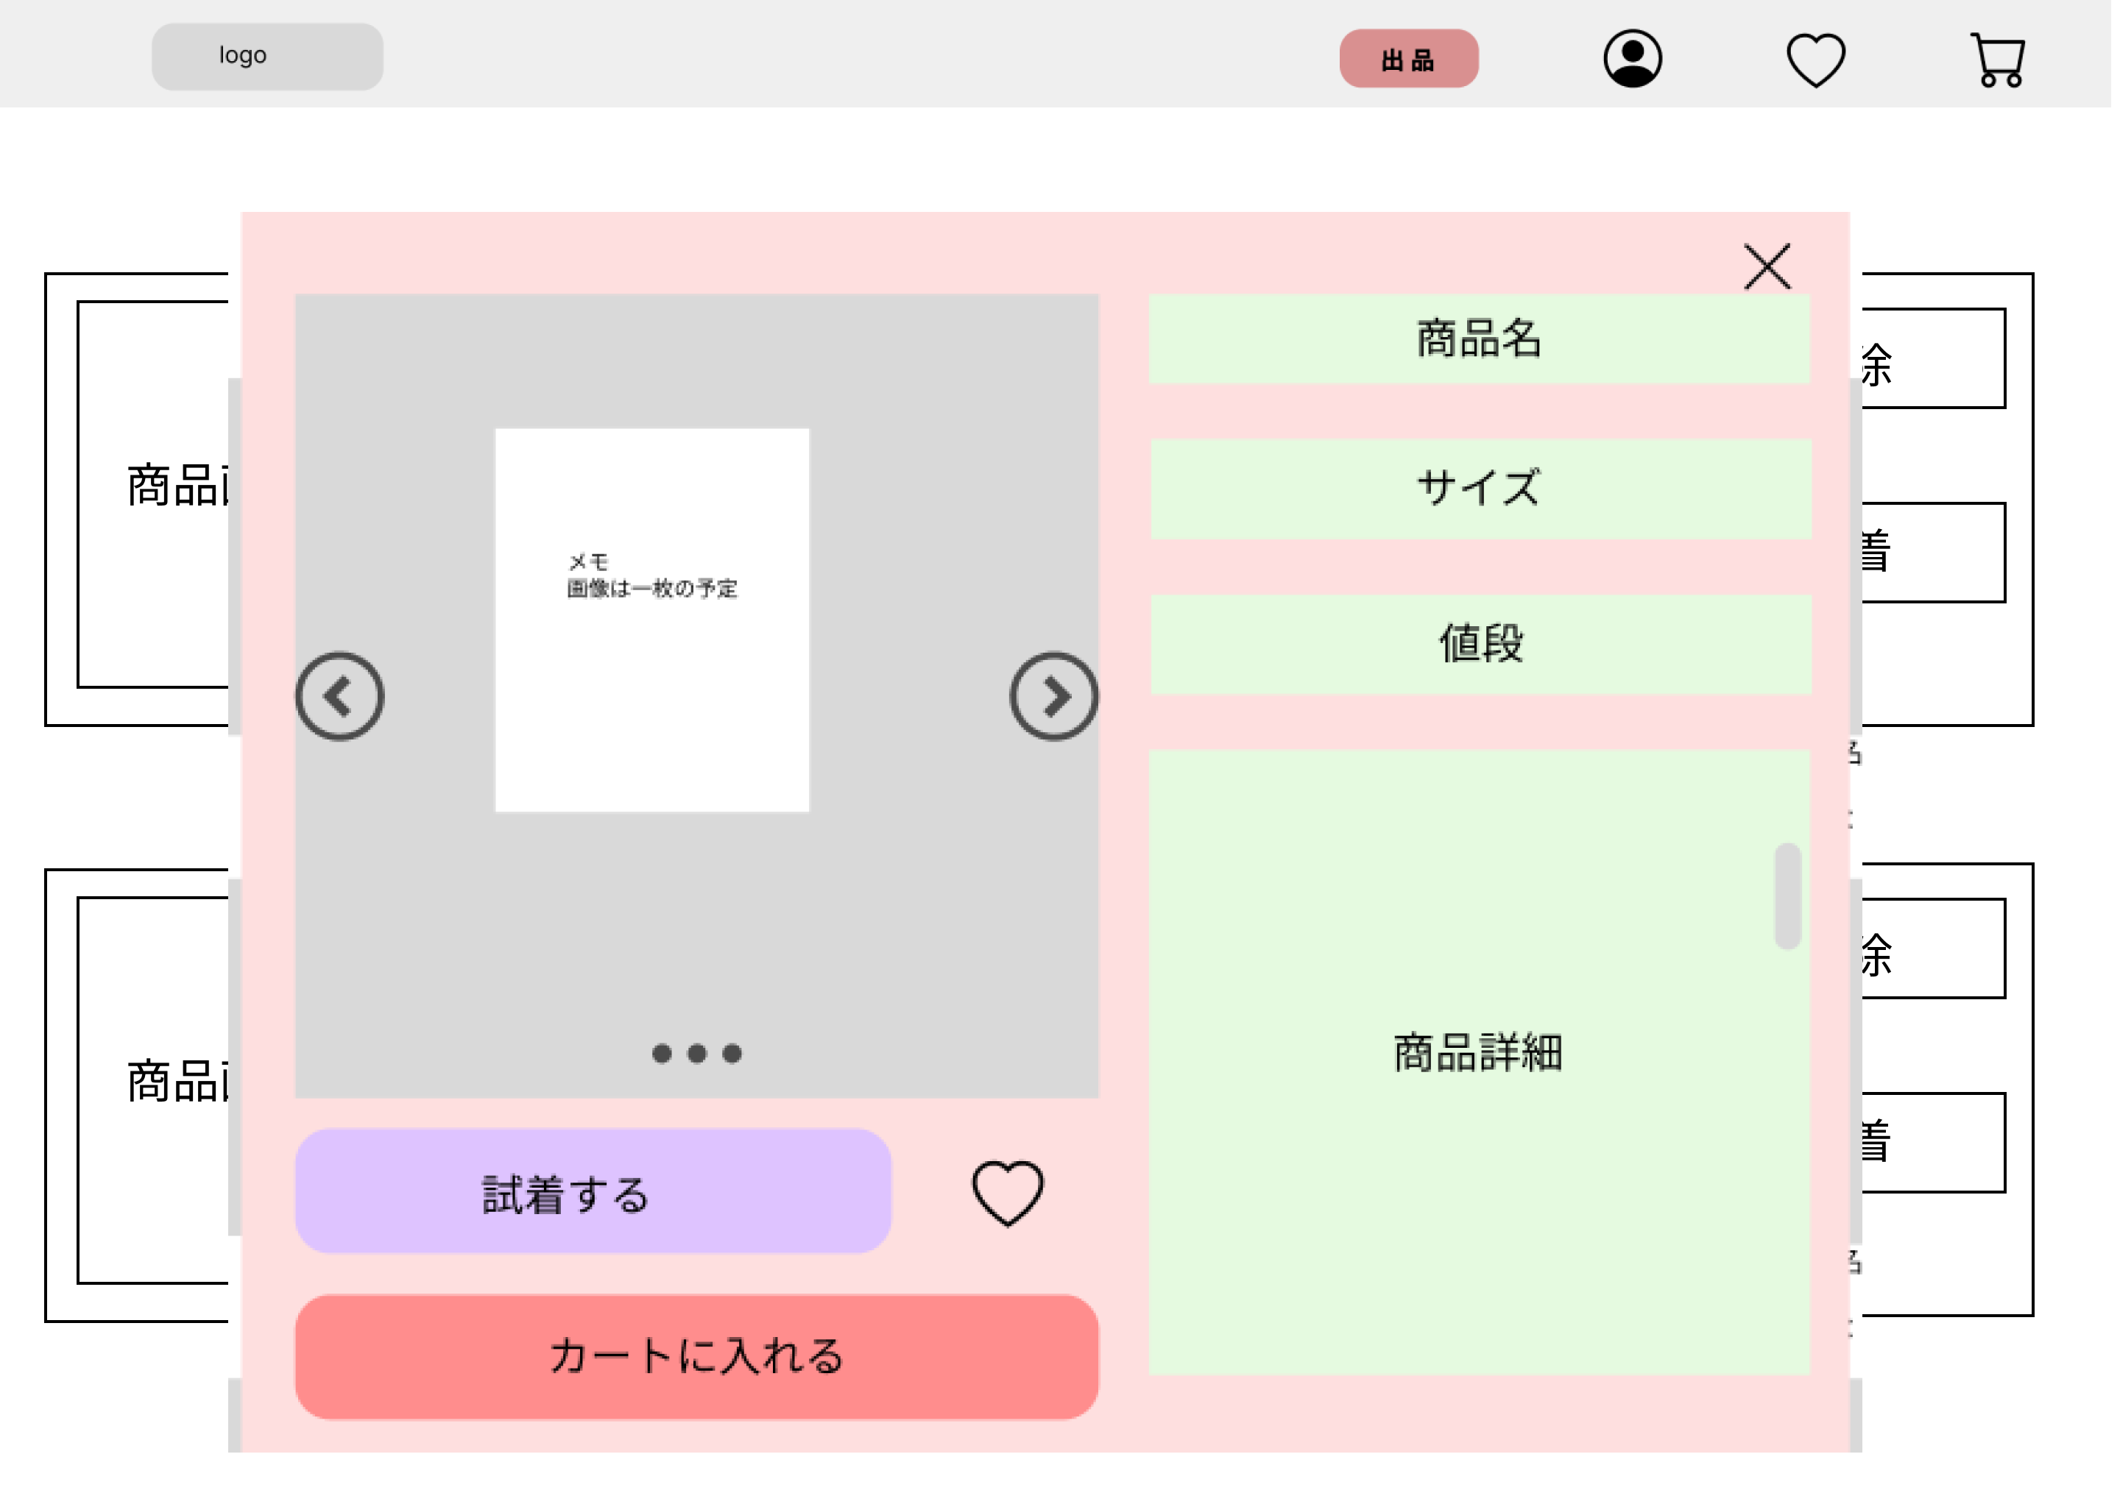
 |  |  |  |  |  |  |  |  |  |  | 1 | 試着するボタンを押すと、試着画面へ(4_2_2)移動する
 |  |  |  |  |  |  |  |  |  |  | 2 | カートに入れるボタンを押すと、カートに追加される
 |  |  |  |  |  |  |  |  |  |  | 3 | ×を押すと、詳細画面が閉じる

①

②

使用する部品
識別ID | ラベル |  | 入力／表示 | 部品の種類 |  | 表示桁数 | 入力桁数 | データ型 | 文字種 | 初期表示 | 設定元 |  | 設定先 | 説明
① | 試着するボタン |  | - | ボタン |  | - | - | - | - | -] | - |  |  | 試着するボタンを押すと、試着画面に移行する
② | カートに入れるボタン |  | - | ボタン |  | - | - | - | - | - | - |  |  | 商品がカートに入る

4_2_2(お気に入り試着)
画面レイアウト定義
共通情報 |  | システム名 | しちゃっく |  |  |  |  |  |  |  |  |  |  |  | 作成者 | 山下
 |  | 工程名 | システム設計 |  |  |  |  |  |  |  |  |  |  |  | 作成日付 | 2022-10-12
 |  | ドキュメント名 | 公欠管理システム 画面設計書 |  |  |  |  |  |  |  |  |  |  |  | バージョン | var.1.0
書誌情報 |  | 書誌名 | しちゃっく 画面レイアウト |  |  |  |  |  |  |  |  |  |  |  | 更新者
 |  | 画面ID | G_4_2_2 |  | 画面の名称 |  | お気に入り試着画面 |  |  |  |  |  |  |  | 更新日付
 |  | 概要 | お気に入りに登録した商品の試着画面
レイアウト図 |  |  |  |  |  |  |  |  |  |  |  | 操作手順
 |  |  |  |  |  |  |  |  |  |  | 1 | 着せるボタンを押すと商品の画像を選択し、試着させることができる
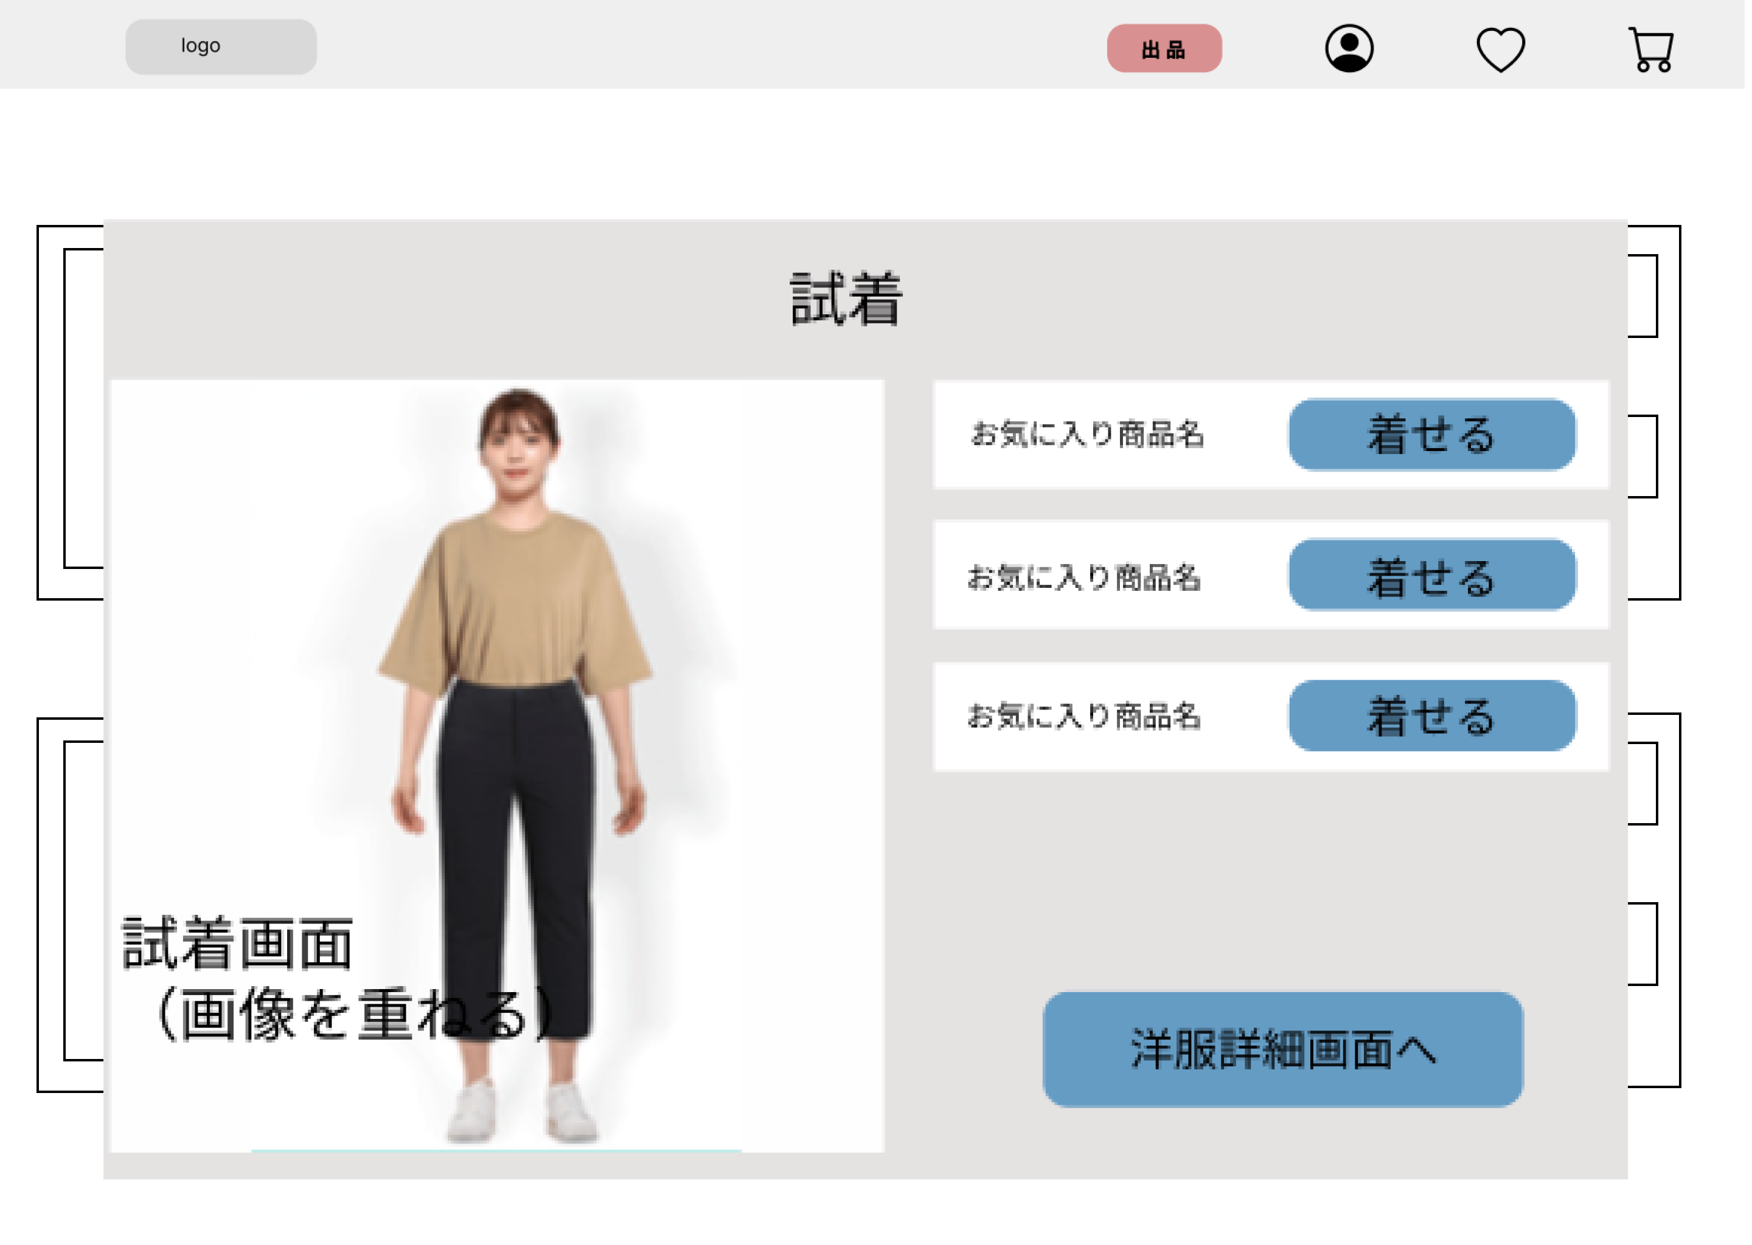
 |  |  |  |  |  |  |  |  |  |  | 2 | 洋服詳細画面へボタンを押すと、洋服詳細画面へ(4_2_1)移行する
 |  |  |  |  |  |  |  |  |  |  | 3 | 試着させた画面を表示する

①

②

使用する部品
識別ID | ラベル |  | 入力／表示 | 部品の種類 |  | 表示桁数 | 入力桁数 | データ型 | 文字種 | 初期表示 | 設定元 |  | 設定先 | 説明
① | 着せるボタン |  | - | ボタン |  | - | - | - | - | - | - |  | - | 着せるボタンを押すと、試着させることができる
② | 試着 |  | 表示 | 画像 |  | - | - | - | - | - | - |  | - | 試着させた画像を表示
③ | 洋服詳細画面へボタン |  | - | ボタン |  | - | - | - | - | - | - |  | - | 洋服詳細画面へボタンを押すと、洋服詳細画面へ移行する

M1-1(ログイン)
画面レイアウト定義
共通情報 | システム名 | しちゃっく |  |  |  |  |  | 作成者 | 野中
 | 工程名 | システム設計 |  |  |  |  |  | 作成日付 | 2022-10-22
 | ドキュメント名 | しちゃっく 画面設計書 |  |  |  |  |  | バージョン | var.1.0
書誌情報 | 書誌名 | しちゃっく 画面レイアウト |  |  |  |  |  | 更新者
 | 画面ID | M-1-1 | 画面の名称 | ログイン画面 |  |  |  | 更新日付
 | 概要 | ログインしてホーム画面に遷移する画面。
レイアウト図 |  |  |  |  | 識別ID | ラベル | 画面部品の種類 | 表示範囲 | 画面部品の説明
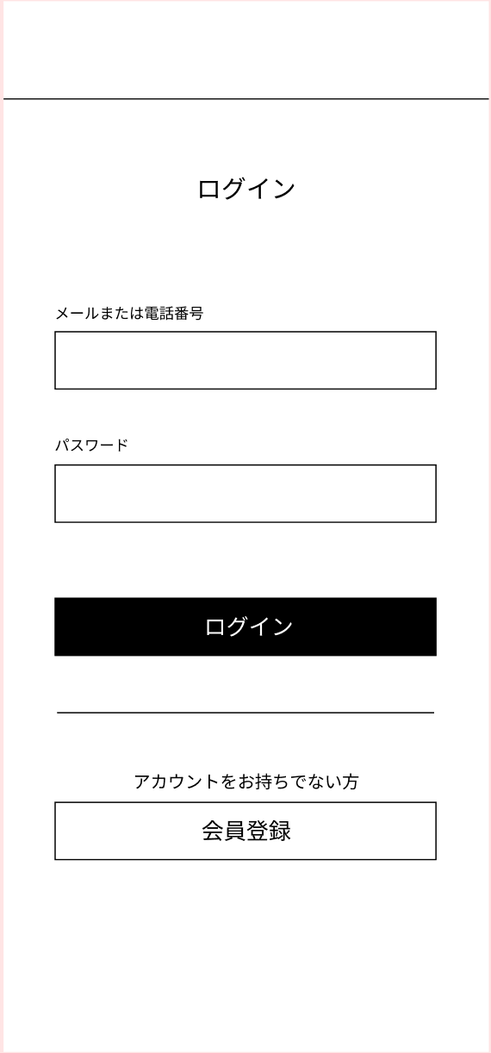
 |  |  |  |  | 1 | - | テキスト（メール） | - | メールアドレスを入力する
 |  |  |  |  | 2 | - | テキスト（パスワード） | - | パスワードを入力する
 |  |  |  |  | 3 | ログイン | ボタン | - | メールアドレスとパスワードがあっていればログインしホーム画面に遷移
 |  |  |  |  | 4 | 会員登録 | ボタン | - | 会員登録フォームに遷移
 |  |  |  |  | 5 | エラーメッセージ | メールアドレス、パスワードが間違っています。 | - | エラーを表示

①

②

 |  |  |  |  | 操作手順

⑤
 |  |  |  |  | 1 | メールアドレスとパスワードを入力しログインする

③
 |  |  |  |  | 2 | ログイン時に保存されている情報と相違があった場合、
 |  |  |  |  |  | エラーメッセージを表示する

④

M1-2(新規登録)
画面レイアウト定義
共通情報 | システム名 | しちゃっく |  |  |  |  |  | 作成者 | 野中
 | 工程名 | システム設計 |  |  |  |  |  | 作成日付 | 2022-10-12
 | ドキュメント名 | しちゃっく 画面設計書 |  |  |  |  |  | バージョン | var.1.0
書誌情報 | 書誌名 | しちゃっく 画面レイアウト |  |  |  |  |  | 更新者
 | 画面ID | M1-2 | 画面の名称 | 会員登録画面 |  |  |  | 更新日付
 | 概要 | 新規でメールアドレスと、パスワードを設定する画面。
レイアウト図 |  |  |  |  | 識別ID | ラベル | 画面部品の種類 | 表示範囲 | 画面部品の説明
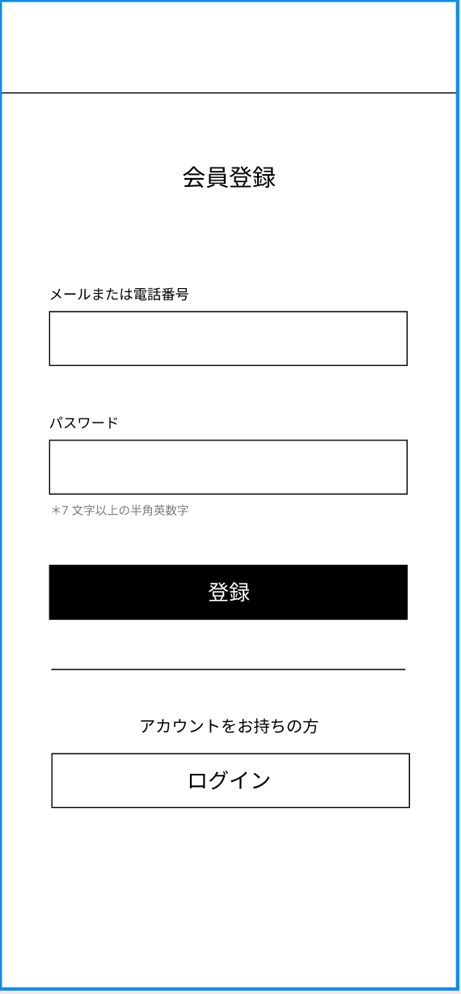
 |  |  |  |  | 1 | - | テキスト入力 | - | メールアドレスを入力
 |  |  |  |  | 2 | - | パスワード入力 | - | パスワードを入力
 |  |  |  |  | 3 | 登録 | ボタン | - | 押下後、ログイン画面に遷移
 |  |  |  |  | 4 | ログイン | ボタン | - | 新規登録しない場合は、ログイン画面に遷移
 |  |  |  |  | 5 | エラーメッセージ | テキスト | - | すでに登録されているメールアドレスの場合は
 |  |  |  |  |  |  |  |  | エラー表示

①

⑤

 |  |  |  |  | 操作手順

②
③
 |  |  |  |  | 1 | メールアドレスとパスワードを登録し
 |  |  |  |  |  | ログイン画面に遷移

 |  |  |  |  | 2 | メールアドレスに重複がある場合は、
 |  |  |  |  |  | エラーメッセージにて表示

④

M2-1(ホーム)
画面レイアウト定義
共通情報 | システム名 | しちゃっく |  |  |  |  |  | 作成者 | 明石
 | 工程名 | システム設計 |  |  |  |  |  | 作成日付 | 2022-10-12
 | ドキュメント名 | しちゃっく 画面設計書 |  |  |  |  |  | バージョン | 1.0
書誌情報 | 書誌名 | しちゃっく 画面レイアウト |  |  |  |  |  | 更新者
 | 画面ID | M2-1 | 画面の名称 | ホーム画面 |  |  |  | 更新日付
 | 概要 | 商品を掲載閲覧する画面
レイアウト図 |  |  |  |  | 識別ID | ラベル | 画面部品の種類 | 表示範囲 | 画面部品の説明
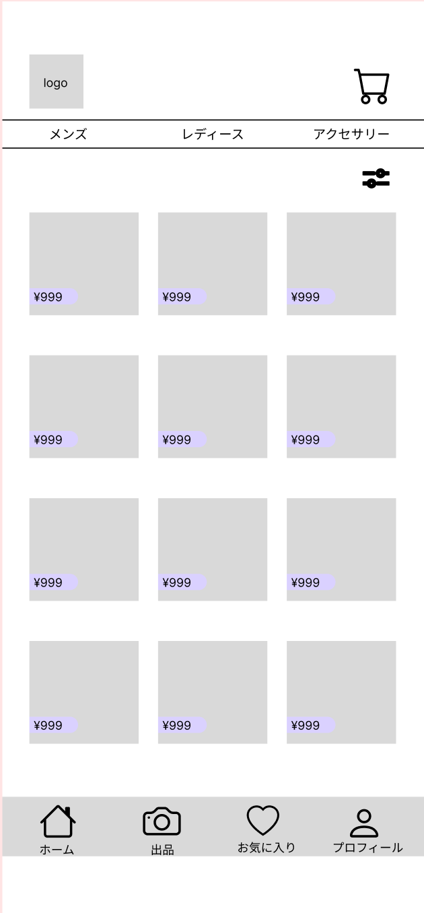
⑤
 |  |  |  |  | 1 | 画像 | ボタン | - | -
①
 |  |  |  |  | 2 | メンズ | ボタン | - | -
 |  |  |  |  | 3 | レディース | ボタン | - | -
 |  |  |  |  | 4 | アクセサリー | ボタン | - | -
 |  |  |  |  | 5 | 画像 | ボタン | - | -
④
 |  |  |  |  | 6 | 画像 | ボタン | - | -
 |  |  |  |  | 7 | 商品名 | テキスト | - | -
②
③
 |  |  |  |  | 8 | 値段 | テキスト | - | -
⑥
 |  |  |  |  | 9 | 画像 | ボタン | - | -
 |  |  |  |  | 10 | ホーム | ボタン | - | -
 |  |  |  |  | 11 | 出品 | ボタン | - | -
 |  |  |  |  | 12 | お気に入り | ボタン | - | -
 |  |  |  |  | 13 | プロフィール | ボタン | - | -

⑨
⑧

⑦
 |  |  |  |  | 操作手順

 |  |  |  |  | 1 | 購入したい商品の種類を選び、購入したい商品を選択し、

 |  |  |  |  | 2 | ホーム画面からは出品画面、
 |  |  |  |  |  | お気に入り画面、プロフィール画面に遷移できる

11
12
⑩
13

M2-2-1(商品詳細)
画面レイアウト定義
共通情報 | システム名 | しちゃっく |  |  |  |  |  | 作成者 | 明石
 | 工程名 | システム設計 |  |  |  |  |  | 作成日付 | 2022-10-12
 | ドキュメント名 | しちゃっく 画面設計書 |  |  |  |  |  | バージョン | 1.0
書誌情報 | 書誌名 | しちゃっく 画面レイアウト |  |  |  |  |  | 更新者
 | 画面ID | M2-2-1 | 画面の名称 | 商品詳細画面 |  |  |  | 更新日付
 | 概要 | 出品された商品を押下すると詳細を確認できる
レイアウト図 |  |  |  |  | 識別ID | ラベル | 画面部品の種類 | 表示範囲 | 画面部品の説明
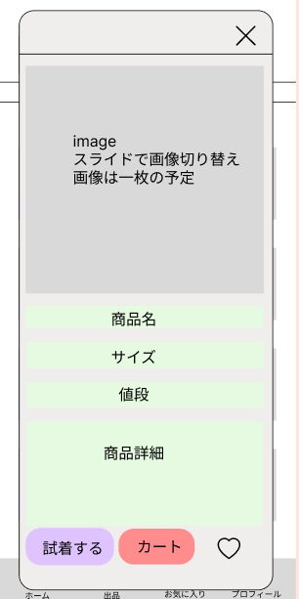
①
 |  |  |  |  | ① | ✕ボタン | ボタン | - | 詳細画面を閉じるボタン
 |  |  |  |  | ② | 商品画像 | 画像 | - | 画像を表示
 |  |  |  |  | ③ | 商品名 | 文字列 | - | 商品名を表示
 |  |  |  |  | ④ | サイズ | 文字列 | - | サイズを表示
 |  |  |  |  | ⑤ | 値段 | 文字列 | - | 値段を表示
 |  |  |  |  | ⑥ | 商品詳細 | ボタン | - | 商品の詳細を表示
 |  |  |  |  | ⑦ | 試着 | ボタン | - | 試着画面へ遷移
 |  |  |  |  | ⑧ | カート | ボタン | - | カートが円へ遷移
 |  |  |  |  | ⑨

②

③
 |  |  |  |  | 操作手順

④

⑤
 |  |  |  |  | １．商品詳細を確認後、試着画面に遷移するか、カートに追加

⑥

⑦
⑧
⑨

M2-2-2(試着)
画面レイアウト定義
共通情報 | システム名 | しちゃっく |  |  |  |  |  | 作成者 | 糸山加奈子
 | 工程名 | システム設計 |  |  |  |  |  | 作成日付 | 2022-10-12
 | ドキュメント名 | しちゃっく 画面設計書 |  |  |  |  |  | バージョン | var.1.0
書誌情報 | 書誌名 | しちゃっく 画面レイアウト |  |  |  |  |  | 更新者
 | 画面ID | M2-2-2 | 画面の名称 | 試着画面(モバイル版) |  |  |  | 更新日付
 | 概要 | お気に入りの商品を試着する画面
レイアウト図 |  |  |  |  | 識別ID | ラベル | 画面部品の種類 | 表示範囲 | 画面部品の説明
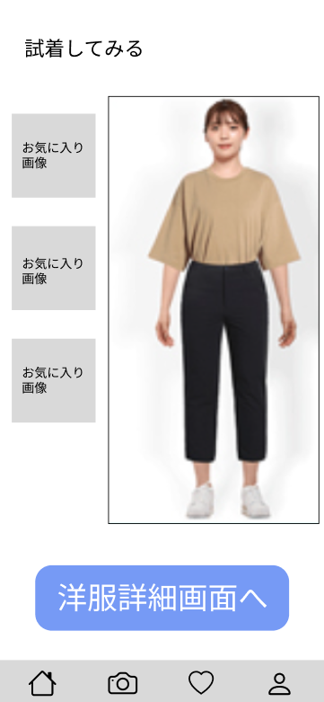
 |  |  |  |  | ① | 着せる | 画像 | - | お気に入りの商品を試着するボタン
 |  |  |  |  | ② | お気に入り画像 | 画像 | - | 試着させた画像を表示
 |  |  |  |  | ③ | 洋服詳細画面 | ボタン | - | 洋服詳細画面(M2-2-1)へ遷移する

②

①

 |  |  |  |  | 操作手順

 |  |  |  |  |  | １．お気に入りの商品を着せるボタンをクリック
 |  |  |  |  |  | ２．お気に入りの商品を自分の画像に重ねて表示
 |  |  |  |  |  | ３．洋服詳細画面(G2-2-1)へ遷移する

③

M2-3-1(カート)
画面レイアウト定義
共通情報 | システム名 | しちゃっく |  |  |  |  |  | 作成者 | 糸山加奈子
 | 工程名 | システム設計 |  |  |  |  |  | 作成日付 | 2022-10-12
 | ドキュメント名 | しちゃっく 画面設計書 |  |  |  |  |  | バージョン | var.1.0
書誌情報 | 書誌名 | しちゃっく 画面レイアウト |  |  |  |  |  | 更新者
 | 画面ID | M2-3-1 | 画面の名称 | カート画面(モバイル版) |  |  |  | 更新日付
 | 概要 | カートに入っている商品を表示する画面
レイアウト図 |  |  |  |  | 識別ID | ラベル | 画面部品の種類 | 表示範囲 | 画面部品の説明
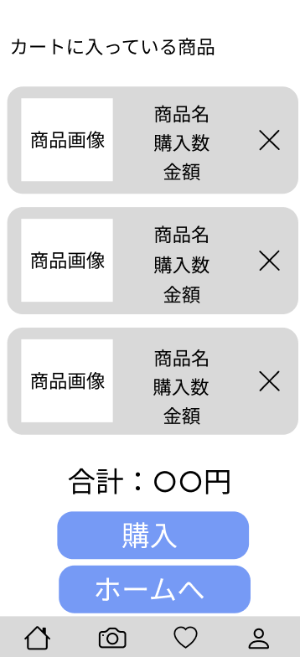
 |  |  |  |  | ① | 商品名 | 文字列 | 200桁 | 商品名を表示
 |  |  |  |  | ② | 購入数 | 文字列 | 10桁 | 購入数を表示
 |  |  |  |  | ③ | 金額 | 文字列 | 10桁 | 金額を表示
 |  |  |  |  | ④ | 削除 | ボタン | - | ボタンを押下すると削除される
①
 |  |  |  |  | ⑤ | 合計金額 | 文字列 | 10桁 | 合計金額を表示
 |  |  |  |  | ⑥ | 購入 | ボタン | - | 支払い入力画面へ遷移
④
 |  |  |  |  | ⑦ | ホーム画面へ | ボタン | - | ホーム画面へ遷移

②
③

 |  |  |  |  | 操作手順

 |  |  |  |  |  | １．ショッピングカートに入っている商品名、金額、購入数を表示
 |  |  |  |  |  | ２．削除ボタンを押されると１件分の商品を削除する
 |  |  |  |  |  | ３．購入に変更がなければ購入ボタンを押下し
 |  |  |  |  |  | 支払い入力画面(G2-3-2-1)へ遷移する
⑤
 |  |  |  |  |  | ４．購入変更がある場合は、ホーム画面(G2-1)へ遷移する

⑥

⑦

M2-3-2-1(支払入力)
画面レイアウト定義
共通情報 | システム名 | しちゃっく |  |  |  |  |  | 作成者 | 糸山加奈子
 | 工程名 | システム設計 |  |  |  |  |  | 作成日付 | 2022-10-12
 | ドキュメント名 | しちゃっく 画面設計書 |  |  |  |  |  | バージョン | var.1.0
書誌情報 | 書誌名 | しちゃっく 画面レイアウト |  |  |  |  |  | 更新者
 | 画面ID | M2-3-2-1 | 画面の名称 | 支払い入力画面(モバイル版) |  |  |  | 更新日付
 | 概要 | 支払い方法、配達日時、住所を入力する画面
レイアウト図 |  |  |  |  | 識別ID | ラベル | 画面部品の種類 | 表示範囲 | 画面部品の説明
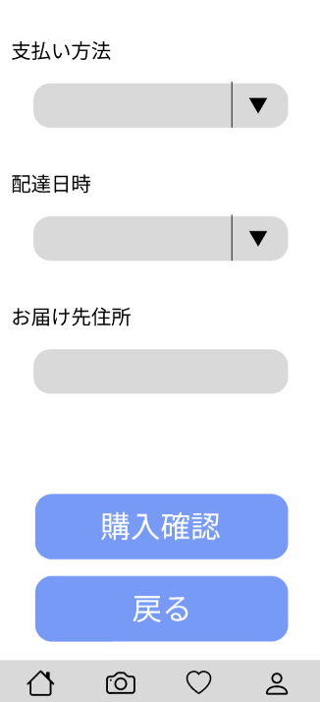
 |  |  |  |  | ① | 支払い方法 | リストボックス | - | 支払い方法を入力
 |  |  |  |  | ② | 配達日時 | リストボックス | - | 配達日時をリストボックスから選択
 |  |  |  |  | ③ | 届け先住所 | 文字列 | 100桁 | 届け先住所を入力
 |  |  |  |  | ④ | 戻る | ボタン | - | カート画面(M2-3-1)へ遷移
①
 |  |  |  |  | ⑤ | 購入確認 | ボタン | - | 支払い確認画面(M2-3-2-2)へ遷移

②

③
 |  |  |  |  | 操作手順

 |  |  |  |  |  | １．支払い方法をリストボックスから選択する
 |  |  |  |  |  | ２．配達日時をリストボックスから選択する
 |  |  |  |  |  | ３．届け先住所を入力する
 |  |  |  |  |  | ４．支払いを選択しない場合は、戻るボタンを押下し、
 |  |  |  |  |  | カート画面(G2-3-1)へ遷移する
④

⑤

M2-3-2-2(支払入力確認)
画面レイアウト定義
共通情報 | システム名 | しちゃっく |  |  |  |  |  | 作成者 | 糸山加奈子
 | 工程名 | システム設計 |  |  |  |  |  | 作成日付 | 2022-10-12
 | ドキュメント名 | しちゃっく 画面設計書 |  |  |  |  |  | バージョン | var.1.0
書誌情報 | 書誌名 | しちゃっく 画面レイアウト |  |  |  |  |  | 更新者
 | 画面ID | M2-3-2-2 | 画面の名称 | 支払い入力確認画面 |  |  |  | 更新日付
 | 概要 | 支払い方法を確認する画面
レイアウト図 |  |  |  |  | 識別ID | ラベル | 画面部品の種類 | 表示範囲 | 画面部品の説明
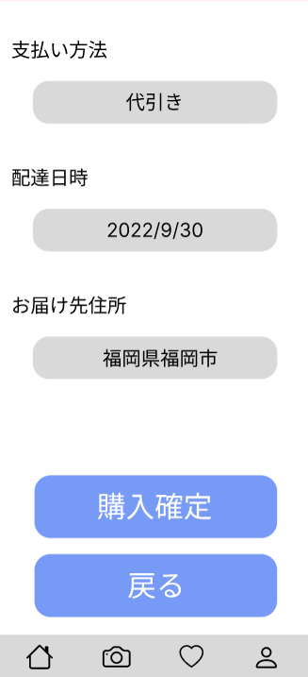
 |  |  |  |  | ① | 支払い方法 | 文字列 | 20桁 | 支払い方法を表示
 |  |  |  |  | ② | 配達日時 | 文字列 | 20桁 | 配達日時を表示
 |  |  |  |  | ③ | 届け先住所 | 文字列 | 100桁 | 届け先住所を表示
①
 |  |  |  |  | ④ | 購入確定 | ボタン | - | 購入確定画面(M2-3-2-)へ遷移
 |  |  |  |  | ⑤ | 戻る | ボタン | - | 支払い入力画面(M2-3-2-1)へ遷移

②

③
 |  |  |  |  | 操作手順

 |  |  |  |  |  | １．表示画面をみて、問題がないか確認する
 |  |  |  |  |  | １－１ 入力内容に変更がなければ購入確定ボタンを押下し、
 |  |  |  |  |  | 購入確定画面(G2-3-2-3)へ遷移する
 |  |  |  |  |  | １－２ 入力内容に変更がある場合、戻るボタンを押下し、
 |  |  |  |  |  | 支払い入力画面(G2-3-2-1)へ遷移する
④

⑤

M2-3-2-3(購入完了)
画面レイアウト定義
共通情報 | システム名 | しちゃっく |  |  |  |  |  | 作成者 | 糸山加奈子
 | 工程名 | システム設計 |  |  |  |  |  | 作成日付 | 2022-10-12
 | ドキュメント名 | しちゃっく 画面設計書 |  |  |  |  |  | バージョン | var.1.0
書誌情報 | 書誌名 | しちゃっく 画面レイアウト |  |  |  |  |  | 更新者
 | 画面ID | M2-3-2-3 | 画面の名称 | 購入完了画面 |  |  |  | 更新日付
 | 概要 | 購入の確定を表示する画面
レイアウト図 |  |  |  |  | 識別ID | ラベル | 画面部品の種類 | 表示範囲 | 画面部品の説明
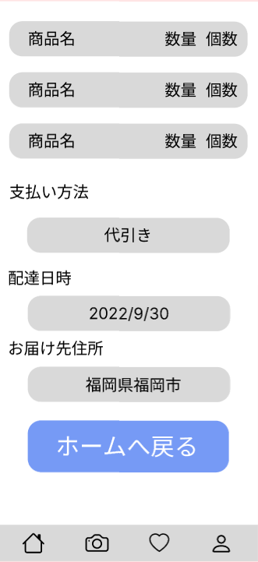
 |  |  |  |  | ① | ホーム画面へ | ボタン | - | ホーム画面(M2-1)へ遷移

 |  |  |  |  | 操作手順

 |  |  |  |  |  | １．ホームへ戻るボタンを押下し、ホーム画面(G2-1)へ遷移する

①

M2_4_1 (プロフィール)
画面レイアウト定義
共通情報 |  | システム名 | しちゃっく |  |  |  |  |  |  |  |  |  |  |  |  | 作成者 | 馬場琳太良
 |  | 工程名 | システム設計 |  |  |  |  |  |  |  |  |  |  |  |  | 作成日付 | 2022-10-12
 |  | ドキュメント名 | しちゃっく 画面設計書 |  |  |  |  |  |  |  |  |  |  |  |  | バージョン | var.1.0
書誌情報 |  | 書誌名 | しちゃっく 画面レイアウト |  |  |  |  |  |  |  |  |  |  |  |  | 更新者
 |  | 画面ID | M2-4-1 |  | 画面の名称 |  | プロフィール画面 |  |  |  |  |  |  |  |  | 更新日付
 |  | 概要 | プロフィールを表示する画面
レイアウト図 |  |  |  |  |  |  |  |  |  |  |  | 操作手順

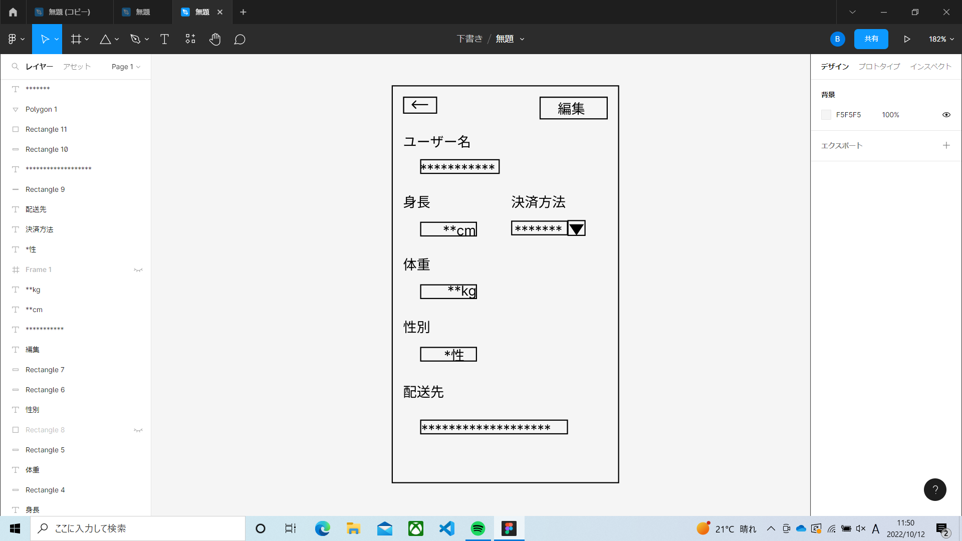
①
 |  |  |  |  |  |  |  |  |  |  |  | ① | ← | ・・・ | ホーム画面に戻る
 |  |  |  |  |  |  |  |  |  |  |  | ② | 編集ボタン | ・・・ | プロフィール編集画面に移動
②

使用する部品
識別ID | ラベル |  | 入力／表示 | 部品の種類 |  | 表示桁数 | 入力桁数 | データ型 | 文字種 | 初期表示 | 設定元 |  | 設定先 |  | 説明
① | ← |  | - | ボタン |  | - | - | - | - | - | - |  | - |  | ホーム画面に戻るボタン
② | 編集 |  | - | ボタン |  | - | - | - | - | - | - |  | - |  | プロフィール編集画面に移動するボタン

M2_4_2 (プロフィール編集)
画面レイアウト定義
共通情報 |  | システム名 | しちゃっく |  |  |  |  |  |  |  |  |  |  |  |  | 作成者 | 馬場琳太良
 |  | 工程名 | システム設計 |  |  |  |  |  |  |  |  |  |  |  |  | 作成日付 | 2022-10-12
 |  | ドキュメント名 | しちゃっく 画面設計書 |  |  |  |  |  |  |  |  |  |  |  |  | バージョン | var.1.0
書誌情報 |  | 書誌名 | しちゃっく 画面レイアウト |  |  |  |  |  |  |  |  |  |  |  |  | 更新者
 |  | 画面ID | M2-4-2 |  | 画面の名称 |  | プロフィール編集画面 |  |  |  |  |  |  |  |  | 更新日付
 |  | 概要 | プロフィールを編集する画面
レイアウト図 |  |  |  |  |  |  |  |  |  |  |  | 操作手順
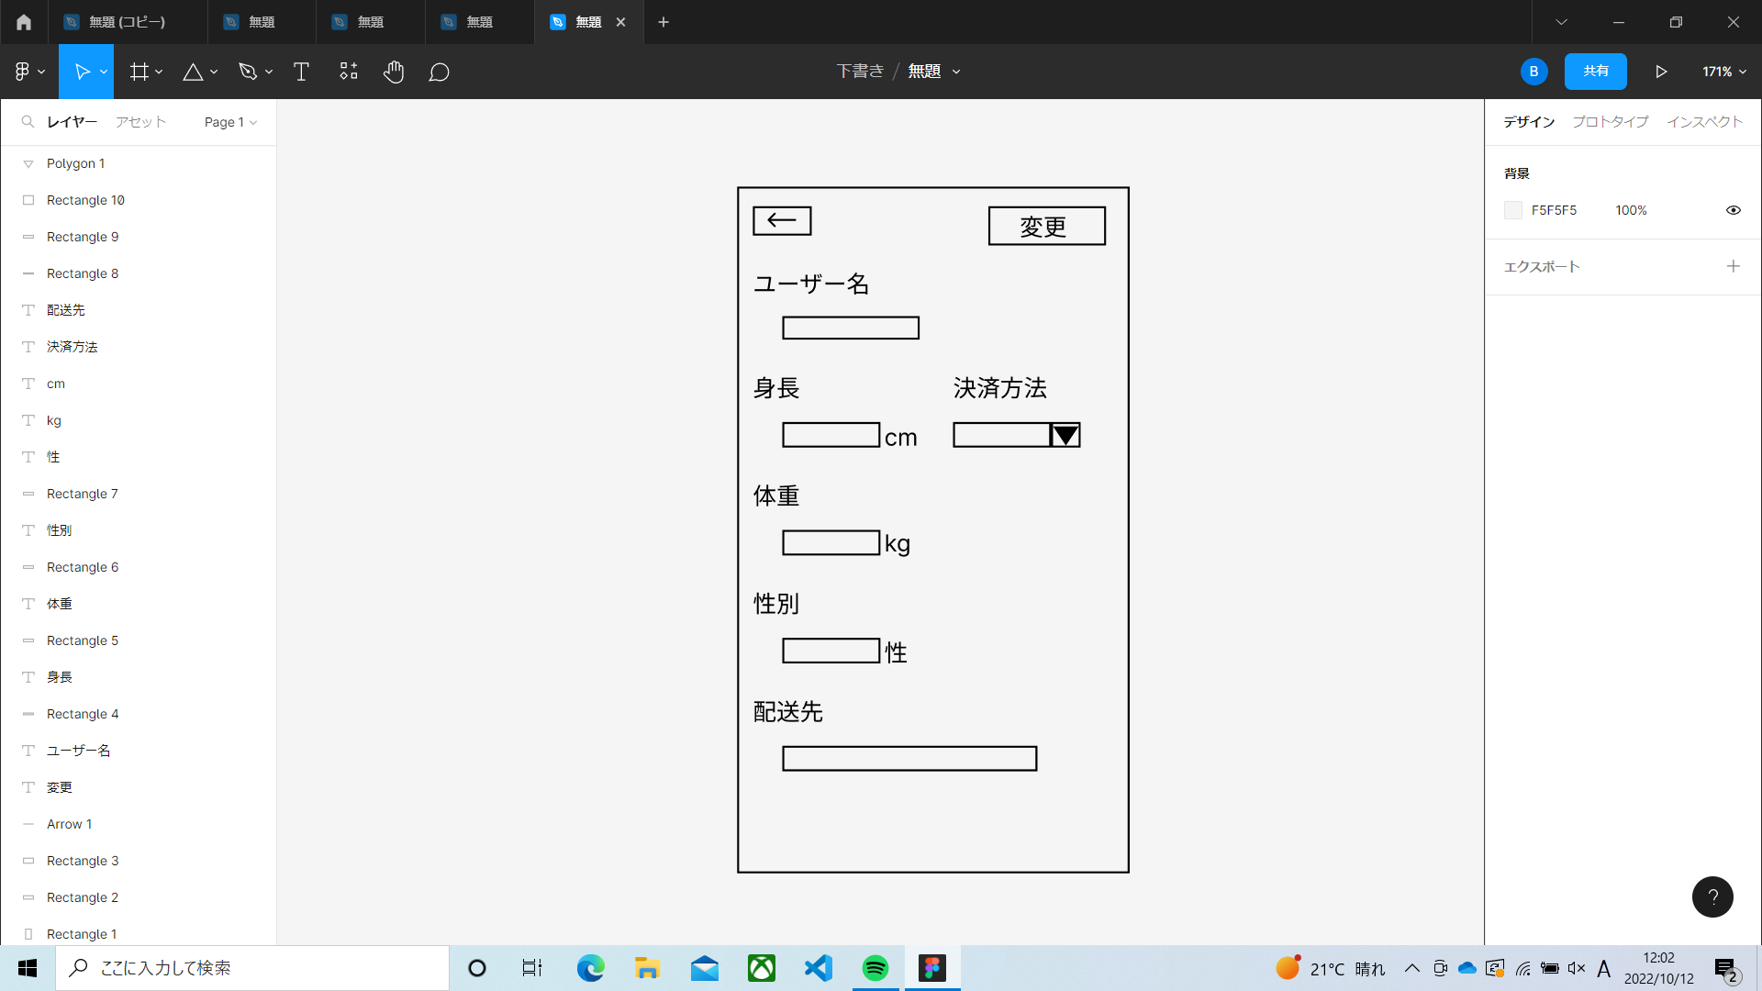
②
①
 |  |  |  |  |  |  |  |  |  |  |  | ① | ←ボタン | ・・・ | プロフィール画面に戻る
 |  |  |  |  |  |  |  |  |  |  |  | ② | 変更ボタン | ・・・ | プロフィール編集を確定する
 |  |  |  |  |  |  |  |  |  |  |  | ③ | ユーザー | ・・・ | ユーザー名を入力する
 |  |  |  |  |  |  |  |  |  |  |  | ④ | 身長ボタン | ・・・ | 身長を入力する
③
 |  |  |  |  |  |  |  |  |  |  |  | ⑤ | 体重ボタン | ・・・ | 体重を入力する
⑦
 |  |  |  |  |  |  |  |  |  |  |  | ⑥ | 性別ボタン | ・・・ | 性別を入力する
 |  |  |  |  |  |  |  |  |  |  |  | ⑦ | 決済方法 | ・・・ | 決済方法を選択する
④
 |  |  |  |  |  |  |  |  |  |  |  | ⑧ | 配送先 | ・・・ | 配送先を入力する

⑤

⑥
⑧

使用する部品
識別ID | ラベル |  | 入力／表示 | 部品の種類 |  | 表示桁数 | 入力桁数 | データ型 | 文字種 | 初期表示 | 設定元 |  | 設定先 |  | 説明
① | ← |  | - | ボタン |  | - | - | - | - | - | - |  | - |  | プロフィール画面に戻るボタン
② | 変更 |  | - | ボタン |  | - | - | - | - | - | - |  | - |  | プロフィール編集を確定するボタン
③ | ユーザーボタン |  | 入力 | テキストボックス |  | - | - | - | - | - | - |  | - |  | ユーザー名を入力するテキストボックス
④ | 身長ボタン |  | 入力 | テキストボックス |  | - | - | - | - | - | - |  | - |  | 身長を入力するテキストボックス
⑤ | 体重ボタン |  | 入力 | テキストボックス |  | - | - | - | - | - | - |  | - |  | 体重を入力するテキストボックス
⑥ | 性別ボタン |  | 入力 | テキストボックス |  | - | - | - | - | - | - |  | - |  | 性別を入力するテキストボックス
⑦ | 決済方法ボタン |  | 入力 | リストボックス |  | - | - | - | - | - | - |  | - |  | 決済方法を選択するリストボックス
⑧ | 配送先ボタン |  | 入力 | テキストボックス |  | - | - | - | - | - | - |  | - |  | 配送先を入力するテキストボックス

M3_1(商品出品)
画面レイアウト定義
共通情報 | システム名 | しちゃっく |  |  |  |  |  | 小山田、上田
 | 工程名 | システム設計 |  |  |  |  |  | 2022-10-07
 | ドキュメント名 | しちゃっく 画面設計書 |  |  |  |  |  | var.1.0
書誌情報 | 書誌名 | しちゃっく 画面レイアウト
 | 画面ID | M3_1 | 画面の名称 | 商品出品画面
 | 概要 | 商品出品に関する操作をする画面
レイアウト図 |  |  |  | 識別ID | ラベル | 画面部品の種類 | 表示範囲 | 画面部品の説明
 |  |  |  | ① | 出品登録 | ボタン | - | 3-2-1(出品登録画面)に遷移
 |  |  |  | ② | 出品履歴 | 画像 | - | 3-3-1(出品履歴画面)に遷移

①
②



 |  |  |  | 操作手順

 |  |  |  | 1 | 出品登録ボタンを押下する
 |  |  |  | 1_1 | M3_2_1へ遷移する

 |  |  |  | 2 | 出品履歴ボタンを押下する
 |  |  |  | 2_1 | M3_3_1へ遷移する

M3_2_1(商品登録)
画面レイアウト定義
共通情報 | システム名 | しちゃっく |  |  |  |  |  |  | 小山田
 | 工程名 | システム設計 |  |  |  |  |  |  | 2022-10-07
 | ドキュメント名 | しちゃっく 画面設計書 |  |  |  |  |  |  | var.1.0
書誌情報 | 書誌名 | しちゃっく 画面レイアウト
 | 画面ID | M3_2_1 | 画面の名称 | 商品登録画面 |  |  |  | 更新日付
 | 概要 | 出品する商品情報を登録する画面
レイアウト図 |  |  |  |  | 識別ID | ラベル | 画面部品の種類 | 表示範囲 | 画面部品の説明
 |  |  |  |  | ① | 出品履歴 | 画像 | - | 3-3-1(出品履歴画面)に遷移
 |  |  |  |  | ② | 商品名 | テキストボックス | - | 商品名を入力する
 |  |  |  |  | ③ | 分類 | セレクトボックス | - | 商品の分類を選択する
①
 |  |  |  |  | ④ | サイズ | セレクトボックス | - | 商品の分類を選択する
 |  |  |  |  | ⑤ | 値段 | テキストボックス | - | 値段を入力する
 |  |  |  |  | ⑥ | 特徴 | テキストボックス | - | 特徴を入力する
 |  |  |  |  | ⑦ | 画像 | ファイル | - | 画像をアップロードする
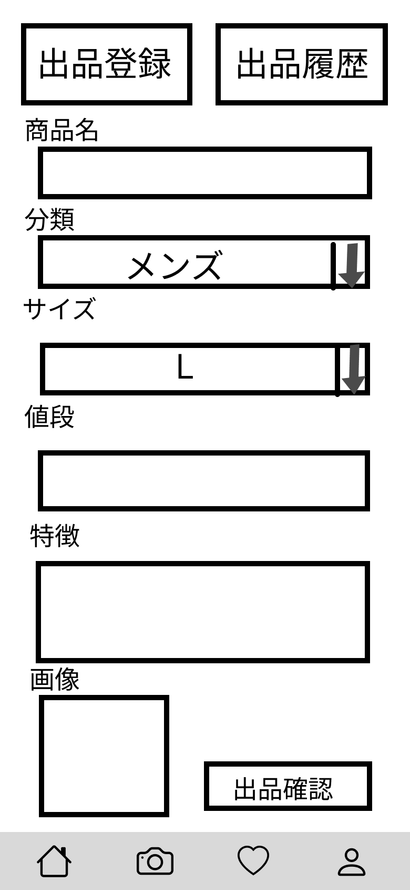
②
 |  |  |  |  | ⑧ | 出品確認 | ボタン | - | 3-2-2(出品登録確認画面)に遷移

③

④

⑤

⑥
 |  |  |  |  | 操作手順

⑧
 |  |  |  |  | 1 | 出品履歴ボタンを押下する
 |  |  |  |  | 1_1 | M3_3_1に遷移する

 |  |  |  |  | 2 | 商品名をテキストボックスへ入力する

 |  |  |  |  | 3 | 分類をセレクトボックスで選択する

⑦
 |  |  |  |  | 4 | サイズをセレクトボックスで選択する

 |  |  |  |  | 5 | 値段をテキストボックスへ入力する

 |  |  |  |  | 6 | 特徴をテキストボックスへ入力する

 |  |  |  |  | 7 | 画像をアップロードする

 |  |  |  |  | 8 | 出品確認ボタンを押下する
 |  |  |  |  | 8_1 | M3_2_2に遷移する

M3_2_2(商品登録確認)
画面レイアウト定義
共通情報 | システム名 | しちゃっく |  |  |  |  |  |  | 小山田
 | 工程名 | システム設計 |  |  |  |  |  |  | 2022-10-07
 | ドキュメント名 | しちゃっく 画面設計書 |  |  |  |  |  |  | var.1.0
書誌情報 | 書誌名 | しちゃっく 画面レイアウト
 | 画面ID | M3_2_2 | 画面の名称 | 商品登録確認画面 |  |  |  | 更新日付
 | 概要 | 入力した商品情報を確認する画面
レイアウト図 |  |  |  |  | 識別ID | ラベル | 画面部品の種類 | 表示範囲 | 画面部品の説明
 |  |  |  |  | ① | 出品確定 | ボタン | - | 3-2-3(出品登録完了画面)に遷移

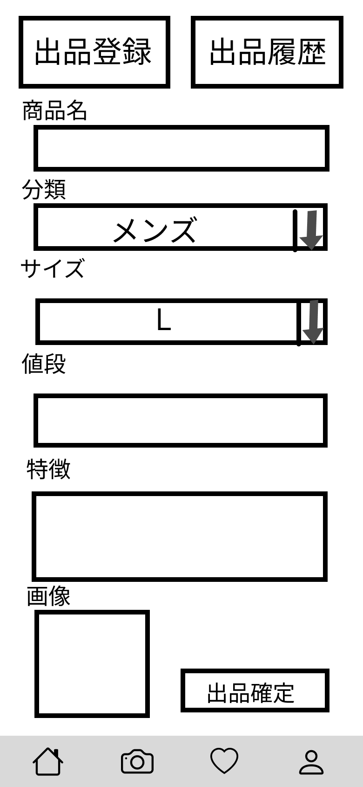

①
 |  |  |  |  | 操作手順

 |  |  |  |  | 1 | 出品確定ボタンを押下する
 |  |  |  |  | 1_1 | M3_2_3に遷移する

M3_2_3(商品登録完了)
画面レイアウト定義
共通情報 | システム名 | しちゃっく |  |  |  |  |  |  | 小山田
 | 工程名 | システム設計 |  |  |  |  |  |  | 2022-10-07
 | ドキュメント名 | しちゃっく 画面設計書 |  |  |  |  |  |  | var.1.0
書誌情報 | 書誌名 | しちゃっく 画面レイアウト
 | 画面ID | M3_2_3 | 画面の名称 | 商品登録完了画面 |  |  |  | 更新日付
 | 概要 | 入力した商品を登録したことを通知する画面
レイアウト図 |  |  |  |  | 識別ID | ラベル | 画面部品の種類 | 表示範囲 | 画面部品の説明
 |  |  |  |  | ① | 戻る | ボタン | - | 3-1(商品出品画面)に遷移

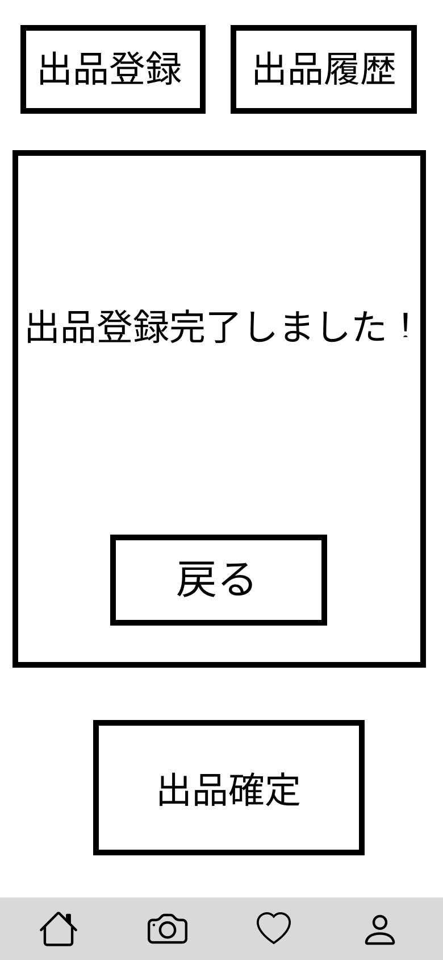

①

 |  |  |  |  | 操作手順

 |  |  |  |  | 1 | 戻るボタンを押下する

M3_3_1(登録履歴)
画面レイアウト定義
共通情報 | システム名 | しちゃっく |  |  |  |  |  |  | 小山田
 | 工程名 | システム設計 |  |  |  |  |  |  | 2022-10-07
 | ドキュメント名 | しちゃっく 画面設計書 |  |  |  |  |  |  | var.1.0
書誌情報 | 書誌名 | しちゃっく 画面レイアウト
 | 画面ID | M3_3_1 | 画面の名称 | 登録履歴画面 |  |  |  | 更新日付
 | 概要 | 出品した商品の履歴を確認する画面
レイアウト図 |  |  |  |  | 識別ID | ラベル | 画面部品の種類 | 表示範囲 | 画面部品の説明
 |  |  |  |  | ① | 出品登録 | ボタン | - | 3-2-1(出品登録画面)に遷移
 |  |  |  |  | ② | 画像 | 画像 | - | 画像を表示する
①
 |  |  |  |  | ③ | 編集 | ボタン | - | 3-3-2-1(出品商品編集画面)に遷移
 |  |  |  |  | ④ | 削除 | ボタン | - | 3-3-3-1(出品商品編集画面)に遷移
 |  |  |  |  | ⑤ | 商品詳細 | テキスト | - | 商品の詳細
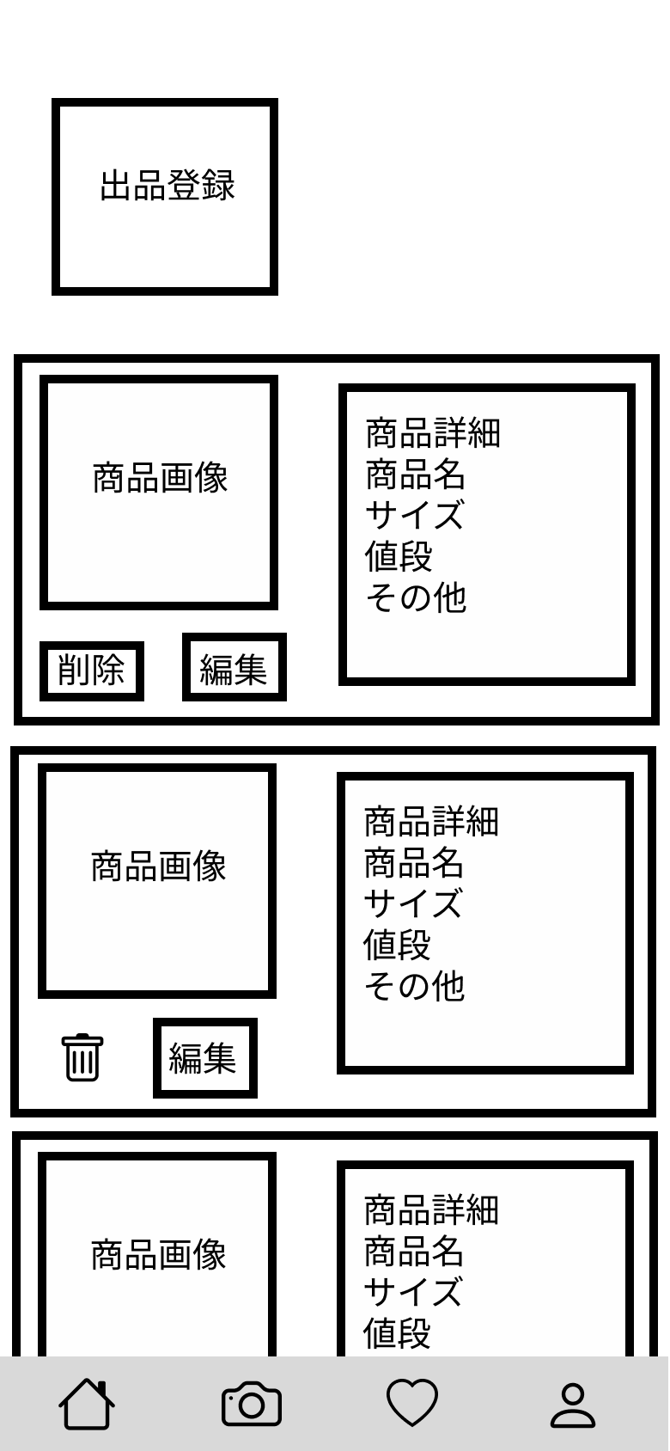

⑤

②

④

③
 |  |  |  |  | 操作手順

 |  |  |  |  | 1 | 出品登録ボタンを押下する
 |  |  |  |  | 1_1 | M3_2_1に遷移する

 |  |  |  |  | 2 | 画像が表示される

 |  |  |  |  | 3 | 編集ボタンを押下する
 |  |  |  |  | 3_1 | M3_3_2_1に遷移する

 |  |  |  |  | 4 | 削除ボタンを押下する
 |  |  |  |  | 4_1 | M3_3_3_1に遷移する

 |  |  |  |  | 5 | 商品詳細を記載する

M3_3_2_1(登録商品編集)
画面レイアウト定義
共通情報 | システム名 | しちゃっく |  |  |  |  |  |  | 小山田
 | 工程名 | システム設計 |  |  |  |  |  |  | 2022-10-07
 | ドキュメント名 | しちゃっく 画面設計書 |  |  |  |  |  |  | var.1.0
書誌情報 | 書誌名 | しちゃっく 画面レイアウト
 | 画面ID | M3_3_2_1 | 画面の名称 | 登録商品編集画面 |  |  |  | 更新日付
 | 概要 | 出品した商品の情報を編集する画面
レイアウト図 |  |  |  |  | 識別ID | ラベル | 画面部品の種類 | 表示範囲 | 画面部品の説明
 |  |  |  |  | ① | 出品登録 | 画像 | - | 3-2-1(出品登録画面)に遷移
 |  |  |  |  | ② | 出品履歴 | 画像 | - | 3-3-1(出品履歴画面)に遷移
 |  |  |  |  | ③ | 商品名 | テキストボックス | - | 商品名を入力する
 |  |  |  |  | ④ | 分類 | セレクトボックス | - | 商品の分類を選択する
①
②
 |  |  |  |  | ⑤ | サイズ | セレクトボックス | - | 商品の分類を選択する
 |  |  |  |  | ⑥ | 値段 | テキストボックス | - | 値段を入力する
 |  |  |  |  | ⑦ | 特徴 | テキストボックス | - | 特徴を入力する
 |  |  |  |  | ⑧ | 画像 | ファイル | - | 画像をアップロードする
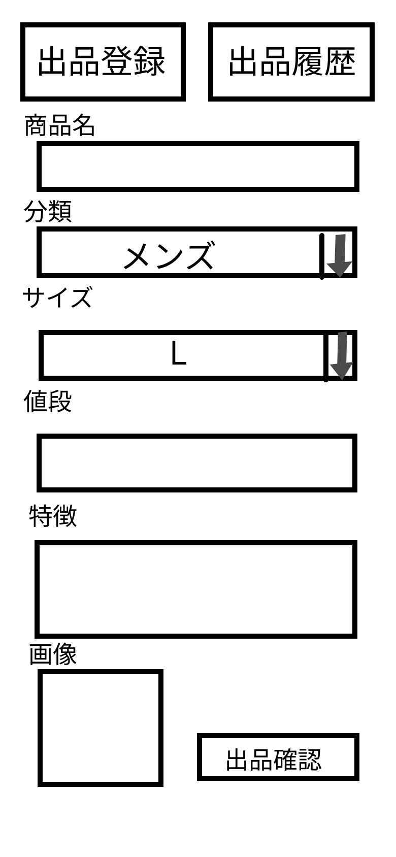
③
 |  |  |  |  | ⑨ | 出品確認 | ボタン | - | 3-3-2-2(出品編集完了画面)に遷移

④

⑤

⑥

⑦
 |  |  |  |  | 操作手順

 |  |  |  |  | 1 | 出品登録ボタンを押下する |  | 9 | 出品確認ボタンを押下する
 |  |  |  |  | 1_1 | M3_2_1に遷移する |  | 9_1 | M3_2_3に遷移する
⑧
⑨
 |  |  |  |  | 2 | 出品履歴ボタンを押下する
 |  |  |  |  | 2_1 | M3_3_1に遷移する

 |  |  |  |  | 3 | 商品名をテキストボックスに入力する

 |  |  |  |  | 4 | 分類をセレクトボックスで選択する

 |  |  |  |  | 5 | サイズをセレクトボックスで選択する

 |  |  |  |  | 6 | 値段をテキストボックスに入力する

 |  |  |  |  | 7 | 特徴をテキストボックスに入力する

 |  |  |  |  | 8 | 画像をアップロードする

M3_3_2_2(編集完了)
画面レイアウト定義
共通情報 | システム名 | しちゃっく |  |  |  |  |  |  | 小山田
 | 工程名 | システム設計 |  |  |  |  |  |  | 2022-10-07
 | ドキュメント名 | しちゃっく 画面設計書 |  |  |  |  |  |  | var.1.0
書誌情報 | 書誌名 | しちゃっく 画面レイアウト
 | 画面ID | M3_3_2_2 | 画面の名称 | 編集完了画面 |  |  |  | 更新日付
 | 概要 | 編集した情報を登録したことを通知する画面
レイアウト図 |  |  |  |  | 識別ID | ラベル | 画面部品の種類 | 表示範囲 | 画面部品の説明
 |  |  |  |  | ① | 確認 | ボタン | - | 3-1(商品出品画面)に遷移

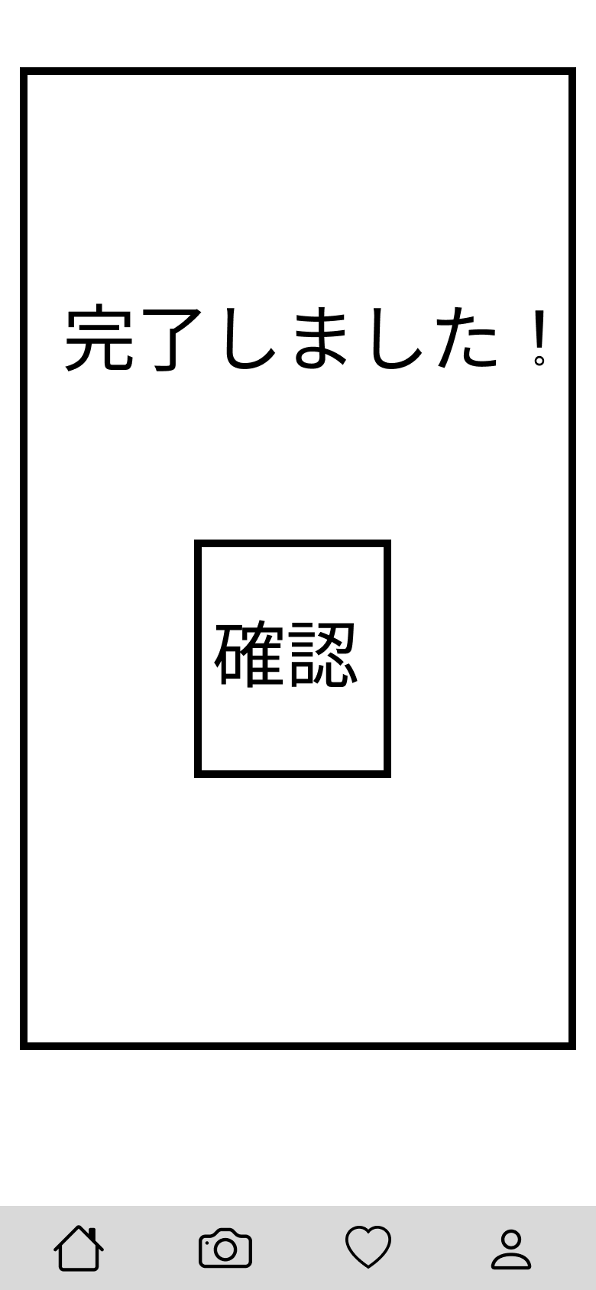

①

 |  |  |  |  | 操作手順

 |  |  |  |  | 1 | 確認ボタンを押下する

M3_3_3_1(取消確認)
画面レイアウト定義
共通情報 | システム名 | しちゃっく |  |  |  |  |  |  | 小山田
 | 工程名 | システム設計 |  |  |  |  |  |  | 2022-10-07
 | ドキュメント名 | しちゃっく 画面設計書 |  |  |  |  |  |  | var.1.0
書誌情報 | 書誌名 | しちゃっく 画面レイアウト
 | 画面ID | M3_3_3_1 | 画面の名称 | 取り消し確認画面 |  |  |  | 更新日付
 | 概要 | 本当に削除するか確認する画面
レイアウト図 |  |  |  |  | 識別ID | ラベル | 画面部品の種類 | 表示範囲 | 画面部品の説明
 |  |  |  |  | ① | 削除 | ボタン | - | 3-3-3-1(商品出品画面)に遷移
 |  |  |  |  | ② | キャンセル | ボタン | - | 3-3-1(商品出品画面)に遷移

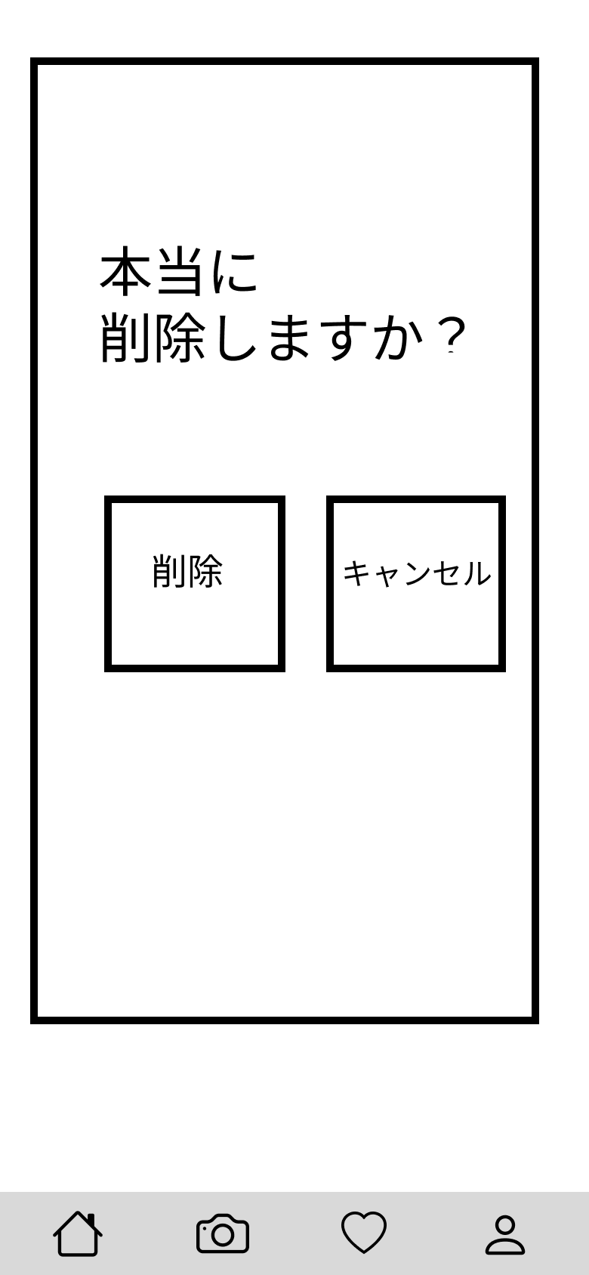

②

 |  |  |  |  | 操作手順
①
 |  |  |  |  | 1 | 削除ボタンを押下する
 |  |  |  |  | 1_1 | M3_3_3_2に遷移する

 |  |  |  |  | 2 | キャンセルボタンを押下する
 |  |  |  |  | 2_1 | M3_3_1に遷移する

M3_3_3_2(取消完了)
画面レイアウト定義
共通情報 | システム名 | しちゃっく |  |  |  |  |  |  | 小山田
 | 工程名 | システム設計 |  |  |  |  |  |  | 2022-10-07
 | ドキュメント名 | しちゃっく 画面設計書 |  |  |  |  |  |  | var.1.0
書誌情報 | 書誌名 | しちゃっく 画面レイアウト
 | 画面ID | M3_3_3_2 | 画面の名称 | 取り消し完了画面 |  |  |  | 更新日付
 | 概要 | 削除したことを通知する画面
レイアウト図 |  |  |  |  | 識別ID | ラベル | 画面部品の種類 | 表示範囲 | 画面部品の説明
 |  |  |  |  | ① | 確認 | ボタン | - | 3-3-1(商品出品画面)に遷移

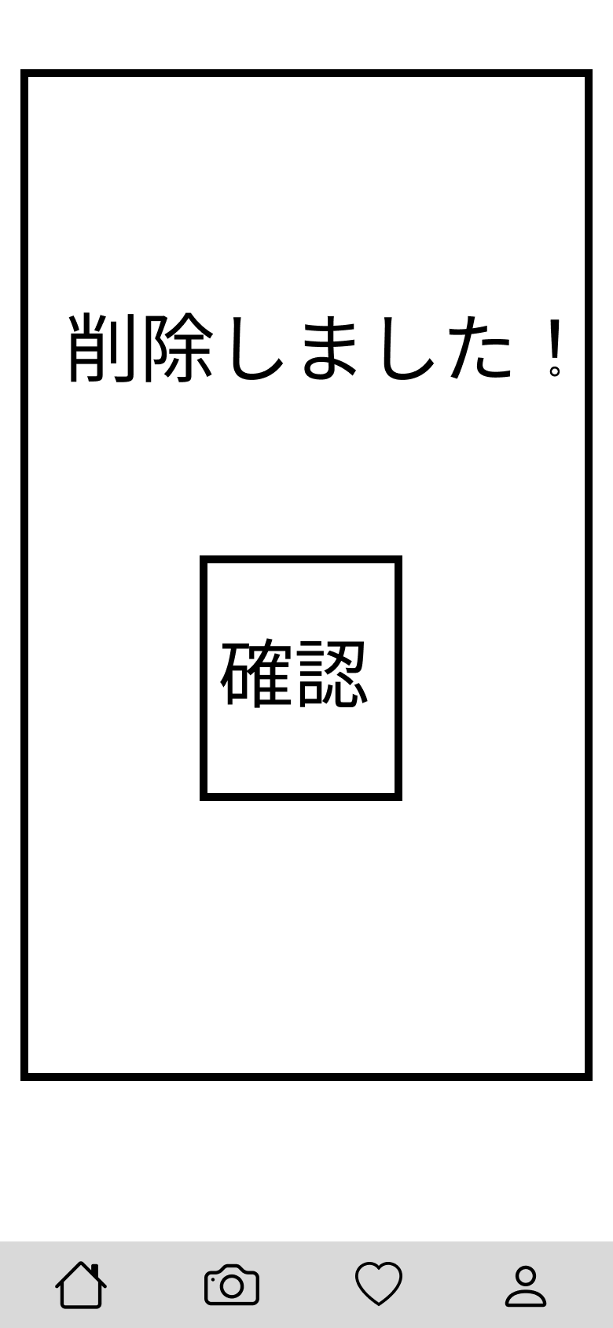

①

 |  |  |  |  | 操作手順

 |  |  |  |  | 1 | 確認を押下する

M 4_1(お気に入り)
画面レイアウト定義
共通情報 | システム名 | しちゃっく |  |  |  |  |  | 作成者 | 山下
 | 工程名 | システム設計 |  |  |  |  |  | 作成日付 | 2022-10-12
 | ドキュメント名 | しちゃっく 画面設計書 |  |  |  |  |  | バージョン | var.1.0
書誌情報 | 書誌名 | しちゃっく 画面レイアウト |  |  |  |  |  | 更新者
 | 画面ID | M_4_1 | 画面の名称 | お気に入り画面 |  |  |  | 更新日付
 | 概要 | お気に入り登録した商品を閲覧する
レイアウト図 |  |  |  |  | 識別ID | ラベル | 画面部品の種類 | 表示範囲 | 画面部品の説明
 |  |  |  |  | ① | 商品画像 | 画像 | -
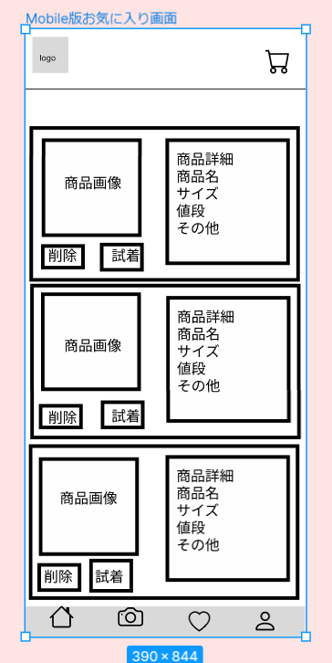
 |  |  |  |  | ② | 削除ボタン | ボタン | -
 |  |  |  |  | ③ | 試着ボタン | ボタン | -

①

②
③

 |  |  |  |  | 操作手順
 |  |  |  | 1 | お気に入り登録した商品を閲覧する
 |  |  |  | 2 | 商品画像を押し、商品の詳細へ(M 4_2_1)移動する
 |  |  |  | 3 | 試着ボタンを押し、商品の試着へ(M 4_2_2)移動する

M 4_2_1(お気に入り洋服詳細)
画面レイアウト定義
共通情報 | システム名 | しちゃっく |  |  |  |  |  | 作成者 | 山下
 | 工程名 | システム設計 |  |  |  |  |  | 作成日付 | 2022-10-12
 | ドキュメント名 | しちゃっく 画面設計書 |  |  |  |  |  | バージョン | var.1.0
書誌情報 | 書誌名 | しちゃっく 画面レイアウト |  |  |  |  |  | 更新者
 | 画面ID | M_4_2_1 | 画面の名称 | お気に入り洋服詳細画面 |  |  |  | 更新日付
 | 概要 | お気に入り登録した商品の詳細を閲覧する
レイアウト図 |  |  |  |  | 識別ID | ラベル | 画面部品の種類 | 表示範囲 | 画面部品の説明
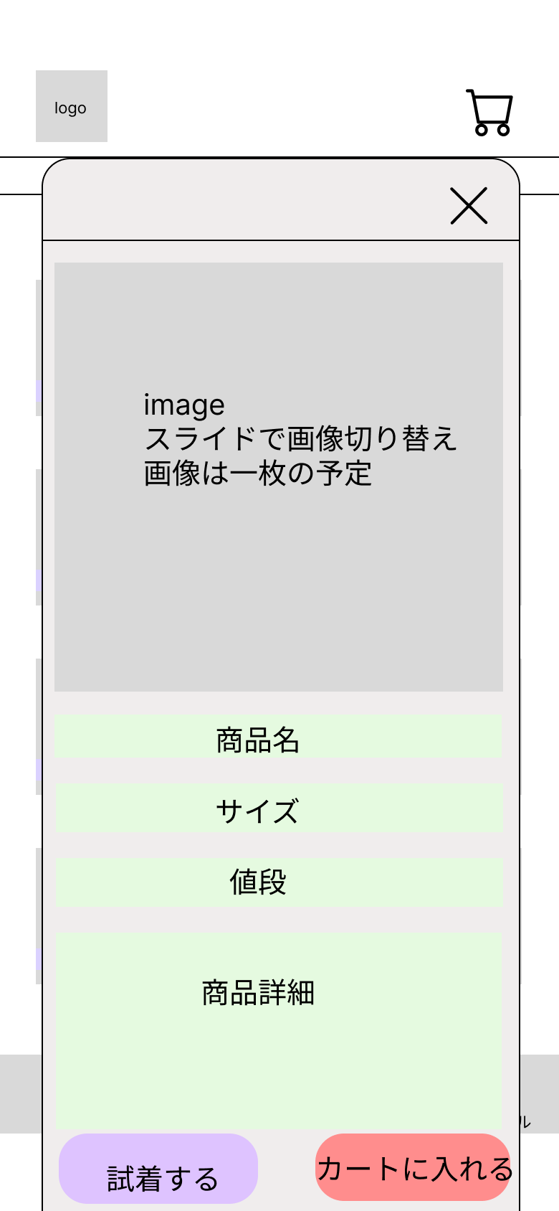
 |  |  |  |  | ① | 試着するボタン | ボタン | -
 |  |  |  |  | ② | カートに入れるボタン | ボタン | -

 |  |  |  |  | 操作手順
 |  |  |  |  |  | お気に入り登録した商品の詳細を閲覧する
 |  |  |  |  | 1 | 試着するボタンを押すと、試着画面へ(M 4_2_2)移動する
 |  |  |  |  | 2 | カートに入れるボタンを押すと、カートに追加される
 |  |  |  |  | 3 | ×を押すと、詳細画面が閉じる

①
②

M 4_2_2(お気に入り試着)
画面レイアウト定義
共通情報 | システム名 | しちゃっく |  |  |  |  |  | 作成者 | 山下
 | 工程名 | システム設計 |  |  |  |  |  | 作成日付 | 2022-10-12
 | ドキュメント名 | しちゃっく 画面設計書 |  |  |  |  |  | バージョン | var.1.0
書誌情報 | 書誌名 | しちゃっく 画面レイアウト |  |  |  |  |  | 更新者
 | 画面ID | M_4_2_2 | 画面の名称 | お気に入り試着画面 |  |  |  | 更新日付
 | 概要 | お気に入り登録した商品の試着をする
レイアウト図 |  |  |  |  | 識別ID | ラベル | 画面部品の種類 | 表示範囲 | 画面部品の説明
 |  |  |  |  | ① | お気に入り画像 | 画像 | - | 試着させた画像を表示
 |  |  |  |  | ② | 洋服詳細画面へボタン | ボタン | - | 洋服詳細画面へボタンを押すと、洋服詳細画面へ移行する
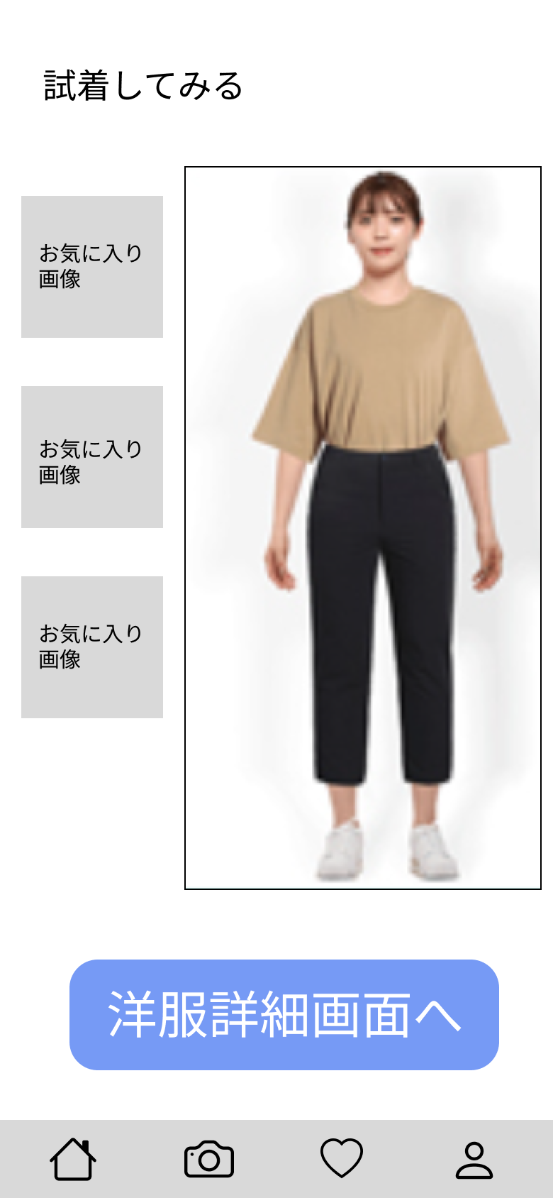

①

 |  |  |  |  | 操作手順
 |  |  |  |  | 1 | お気に入りの商品を自分の画像に重ねて表示
 |  |  |  |  | 2 | 洋服詳細画面へボタンを押すと、洋服詳細画面へ(4_2_1)移行する
 |  |  |  |  | 3 | 試着させた画面を表示する

②

